TC_DangNhap
Project Name | EduManage - Hệ thống quản lý thông tin sinh viên và điểm danh lớp học trực tuyến
Module Code | Đăng nhập
 | Hoàn thành | Lỗi | Chưa kiểm tra | Bị chặn | Tổng số trường hợp thử nghiệm
Round 1 | 12 | 1 | 0 | 0 | 13
Round 2 | 12 | 1 | 0 | 0 | 13
 | 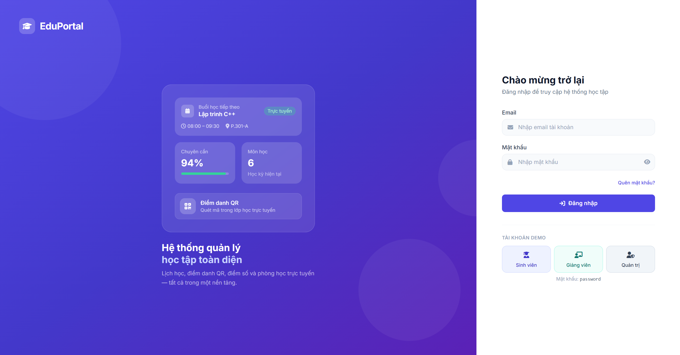
Test Case ID | Mô tả | Hành động | Điều kiện tiên quyết | Kết quả mong đợi | Kết quả thực tế | Kết quả |  |  | Kết quả |  |  | Chú thích
 |  |  |  |  |  | Vòng 1 |  |  | Vòng 2
 |  |  |  |  |  | Trạng thái | Ngày kiểm tra | Người kiểm tra | Trạng thái | Ngày kiểm tra | Người kiểm tra
GUI_SHOW Kiểm tra giao diện trang đăng nhập
GUI-DN01 | Kiểm tra Tiêu đề & Phụ đề | Truy cập vào trang đăng nhập | Hệ thống hoạt động bình thường | Hiển thị chính xác dòng chữ: "Chào mừng trở lại" và "Đăng nhập để truy cập hệ thống học tập". | Hiển thị đúng | Passed | 2026-08-18 | Cường | Passed | 2026-08-18 | Cường
GUI-DN02 | Kiểm tra trường "Email" | Truy cập vào trang đăng nhập |  | Hiển thị Label "Email", Placeholder "Nhập email tài khoản" kèm icon bức thư bên trái. | Hiển thị đúng | Passed | 2026-08-18 | Cường | Passed | 2026-08-18 | Cường
GUI-DN03 | Kiểm tra trường "Mật khẩu" | Truy cập vào trang đăng nhập |  | Hiển thị Label "Mật khẩu", Placeholder "Nhập mật khẩu", icon ổ khóa (trái) và icon con mắt (phải). | Hiển thị đúng | Passed | 2026-08-18 | Cường | Passed | 2026-08-18 | Cường
GUI-DN04 | Kiểm tra link "Quên mật khẩu?" | Truy cập vào trang đăng nhập |  | Hiển thị liên kết "Quên mật khẩu?" màu xanh, có thể click được. | Không hiển thị đúng | Failed | 2026-08-18 | Cường | Failed | 2026-08-18 | Cường
GUI-DN05 | Kiểm tra nút "Đăng nhập" | Truy cập vào trang đăng nhập |  | Nút "Đăng nhập" màu xanh dương đậm, chữ màu trắng kèm icon mũi tên. | Hiển thị đúng | Passed | 2026-08-18 | Cường | Passed | 2026-08-18 | Cường
GUI-DN06 | Kiểm tra khu vực "TÀI KHOẢN DEMO" | Truy cập vào trang đăng nhập |  | Hiển thị 3 nút: Sinh viên, Giảng viên, Quản trị kèm theo dòng chữ ghi chú "Mật khẩu: password". | Hiển thị đúng | Passed | 2026-08-18 | Cường | Passed | 2026-08-18 | Cường
FUNCTION_SHOW Kiểm tra chức năng đăng nhập
FUNC-DN01 | Đăng nhập thành công với tài khoản hợp lệ | 1. Nhập Email hợp lệ 2. Nhập Mật khẩu đúng 3. Click nút "Đăng nhập" | Tài khoản đã được tạo trước đó trong hệ thống | Đăng nhập thành công, chuyển hướng người dùng vào trang chủ (Dashboard). | Đăng nhập thành công | Passed | 2026-08-18 | Cường | Passed | 2026-08-18 | Cường
FUNC-DN02 | Đăng nhập thất bại do sai mật khẩu | 1. Nhập Email hợp lệ 2. Nhập Mật khẩu sai 3. Click nút "Đăng nhập" | Tài khoản tồn tại | Hệ thống báo lỗi: "Mật khẩu không chính xác" (hoặc thông báo lỗi tương đương). | Báo lỗi tương ứng | Passed | 2026-08-18 | Cường | Passed | 2026-08-18 | Cường
FUNC-DN03 | Đăng nhập thất bại do Email chưa tồn tại | 1. Nhập Email chưa đăng ký 2. Nhập Mật khẩu bất kỳ 3. Click nút "Đăng nhập" |  | Hệ thống báo lỗi: "Tài khoản không tồn tại" (hoặc thông báo lỗi tương đương). | Báo lỗi tương ứng | Passed | 2026-08-18 | Cường | Passed | 2026-08-18 | Cường
FUNC-DN04 | Để trống trường "Email" | 1. Không nhập dữ liệu ô Email 2. Nhập Mật khẩu 3. Click nút "Đăng nhập" |  | Hệ thống chặn không cho gửi form, báo lỗi yêu cầu nhập trường Email. | Báo lỗi tương ứng | Passed | 2026-08-18 | Cường | Passed | 2026-08-18 | Cường
FUNC-DN05 | Để trống trường "Mật khẩu" | 1. Nhập Email 2. Không nhập Mật khẩu 3. Click nút "Đăng nhập" |  | Hệ thống chặn không cho gửi form, báo lỗi yêu cầu nhập Mật khẩu. | Báo lỗi tương ứng | Passed | 2026-08-18 | Cường | Passed | 2026-08-18 | Cường
FUNC-DN06 | Kiểm tra tính năng Ẩn/Hiện mật khẩu | 1. Nhập ký tự vào ô Mật khẩu 2. Click vào icon "con mắt" |  | Ký tự mật khẩu chuyển đổi qua lại giữa định dạng dấu (*) và dạng văn bản (text) rõ ràng. | Chuyển đổi chính xác | Passed | 2026-08-18 | Cường | Passed | 2026-08-18 | Cường
FUNC-DN07 | Sử dụng tính năng "Tài khoản Demo" | 1. Click vào một trong 3 nút: Sinh viên, Giảng viên, hoặc Quản trị | Các tài khoản demo đã được setup | Hệ thống tự động điền Email tương ứng vào ô Email và điền sẵn mật khẩu "password". | Điền chính xác thông tin | Passed | 2026-08-18 | Cường | Passed | 2026-08-18 | Cường

TC_QLThongTinCaNhan
Project Name | EduManage - Hệ thống quản lý thông tin sinh viên và điểm danh lớp học trực tuyến
Module Code | Quản lý thông tin cá nhân
 | Hoàn thành | Lỗi | Chưa kiểm tra | Bị chặn | Tổng số trường hợp thử nghiệm
Round 1 | 12 | 0 | 0 | 0 | 12
Round 2 | 12 | 0 | 0 | 0 | 12
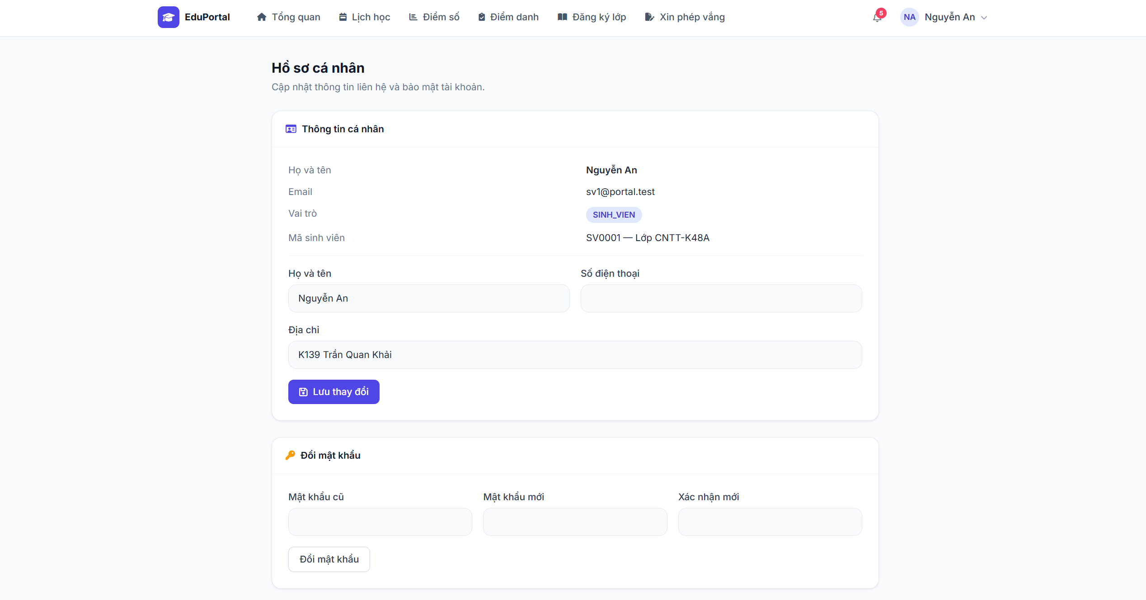
Test Case ID | Mô tả | Hành động | Điều kiện tiên quyết | Kết quả mong đợi | Kết quả thực tế | Kết quả |  |  | Kết quả |  |  | Chú thích
 |  |  |  |  |  | Vòng 1 |  |  | Vòng 2
 |  |  |  |  |  | Trạng thái | Ngày kiểm tra | Người kiểm tra | Trạng thái | Ngày kiểm tra | Người kiểm tra
GUI_SHOW Kiểm tra giao diện trang Hồ sơ cá nhân
GUI-TTCN01 | Kiểm tra Tiêu đề & Phụ đề | Truy cập vào trang Hồ sơ cá nhân | Đã đăng nhập vào hệ thống | Hiển thị chính xác tiêu đề "Hồ sơ cá nhân" và phụ đề "Cập nhật thông tin liên hệ và bảo mật tài khoản." | Hiển thị đúng | Passed | 2026-08-19 | Cường | Passed | 2026-08-19 | Cường
GUI-TTCN02 | Kiểm tra phần thông tin chỉ đọc (Read-only) | Quan sát khu vực "Thông tin cá nhân" |  | Hiển thị đúng các thông tin tài khoản: Họ và tên, Email, Vai trò (kèm badge SINH_VIEN màu tím), Mã sinh viên. Không cho phép chỉnh sửa trực tiếp vào các dòng này. | Hiển thị đúng | Passed | 2026-08-19 | Cường | Passed | 2026-08-19 | Cường
GUI-TTCN03 | Kiểm tra form cập nhật "Thông tin cá nhân" | Quan sát khu vực form nhập liệu |  | Hiển thị các trường nhập liệu: Họ và tên (đã fill sẵn dữ liệu hiện tại), Số điện thoại, Địa chỉ. Nút "Lưu thay đổi" màu xanh đậm có icon đĩa mềm (save). | Hiển thị đúng | Passed | 2026-08-19 | Cường | Passed | 2026-08-19 | Cường
GUI-TTCN04 | Kiểm tra form "Đổi mật khẩu" | Quan sát khu vực form Đổi mật khẩu |  | Hiển thị các trường: Mật khẩu cũ, Mật khẩu mới, Xác nhận mới và nút "Đổi mật khẩu" nền trắng viền xám. | Hiển thị đúng | Passed | 2026-08-19 | Cường | Passed | 2026-08-19 | Cường
FUNCTION_SHOW Kiểm tra chức năng Cập nhật thông tin & Đổi mật khẩu
FUNC-TTCN01 | Cập nhật thông tin cá nhân thành công | 1. Nhập dữ liệu hợp lệ vào "Số điện thoại" và "Địa chỉ" 2. Click nút "Lưu thay đổi" |  | Hệ thống thông báo cập nhật thành công. Dữ liệu mới được lưu lại và hiển thị chính xác khi tải lại trang. | Cập nhật thành công | Passed | 2026-08-19 | Cường | Passed | 2026-08-19 | Cường
FUNC-TTCN02 | Cập nhật thất bại khi bỏ trống "Họ và tên" | 1. Xóa trắng trường "Họ và tên" 2. Click nút "Lưu thay đổi" |  | Hệ thống chặn form, báo lỗi yêu cầu không được để trống Họ và tên. Không lưu thay đổi. | Báo lỗi tương ứng | Passed | 2026-08-19 | Cường | Passed | 2026-08-19 | Cường
FUNC-TTCN03 | Cập nhật thất bại do sai định dạng Số điện thoại | 1. Nhập chữ cái hoặc ký tự đặc biệt vào trường "Số điện thoại" 2. Click nút "Lưu thay đổi" |  | Hệ thống báo lỗi định dạng số điện thoại không hợp lệ (nếu có validate). Không lưu thay đổi. | Báo lỗi tương ứng | Passed | 2026-08-19 | Cường | Passed | 2026-08-19 | Cường
FUNC-MK01 | Đổi mật khẩu thành công | 1. Nhập đúng MK hiện tại vào "Mật khẩu cũ" 2. Nhập MK mới hợp lệ 3. Nhập lại MK mới vào "Xác nhận mới" 4. Click nút "Đổi mật khẩu" |  | Hệ thống thông báo đổi mật khẩu thành công. Lần đăng nhập kế tiếp bắt buộc phải sử dụng mật khẩu mới. | Đổi MK thành công | Passed | 2026-08-19 | Cường | Passed | 2026-08-19 | Cường
FUNC-MK02 | Đổi mật khẩu thất bại do sai Mật khẩu cũ | 1. Nhập sai MK hiện tại vào "Mật khẩu cũ" 2. Nhập MK mới và Xác nhận đúng 3. Click nút "Đổi mật khẩu" |  | Hệ thống báo lỗi "Mật khẩu cũ không chính xác" (hoặc tương đương). Mật khẩu không bị đổi. | Báo lỗi tương ứng | Passed | 2026-08-19 | Cường | Passed | 2026-08-19 | Cường
FUNC-MK03 | Đổi mật khẩu thất bại do Mật khẩu xác nhận không khớp | 1. Nhập đúng MK cũ 2. Nhập MK mới và Xác nhận mới khác nhau 3. Click nút "Đổi mật khẩu" |  | Hệ thống báo lỗi "Mật khẩu xác nhận không khớp" (hoặc tương đương). Mật khẩu không bị đổi. | Báo lỗi tương ứng | Passed | 2026-08-19 | Cường | Passed | 2026-08-19 | Cường
FUNC-MK04 | Đổi mật khẩu thất bại do để trống trường dữ liệu | 1. Để trống 1 trong 3 trường (MK cũ, MK mới, Xác nhận) 2. Click nút "Đổi mật khẩu" |  | Hệ thống chặn không cho gửi form, yêu cầu nhập đầy đủ thông tin vào các trường bắt buộc. | Báo lỗi tương ứng | Passed | 2026-08-19 | Cường | Passed | 2026-08-19 | Cường
FUNC-MK05 | Đổi mật khẩu thất bại do mật khẩu mới không đủ độ dài an toàn | 1. Nhập đúng MK cũ 2. Nhập MK mới ít hơn 6 hoặc 8 ký tự (tùy rule của code) 3. Click "Đổi mật khẩu" |  | Hệ thống báo lỗi yêu cầu độ dài tối thiểu của mật khẩu. | Báo lỗi tương ứng | Passed | 2026-08-19 | Cường | Passed | 2026-08-19 | Cường

TC_QLTaiKhoan
Project Name | EduManage - Hệ thống quản lý thông tin sinh viên và điểm danh lớp học trực tuyến
Module Code | Quản lý tài khoản
 | Hoàn thành | Lỗi | Chưa kiểm tra | Bị chặn | Tổng số trường hợp thử nghiệm
Round 1 | 12 | 0 | 0 | 0 | 12
Round 2 | 12 | 0 | 0 | 0 | 12
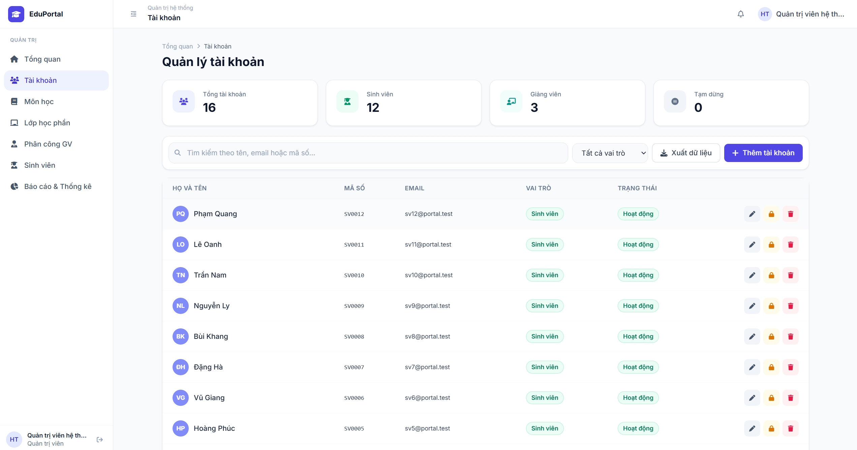 |  |  |  | 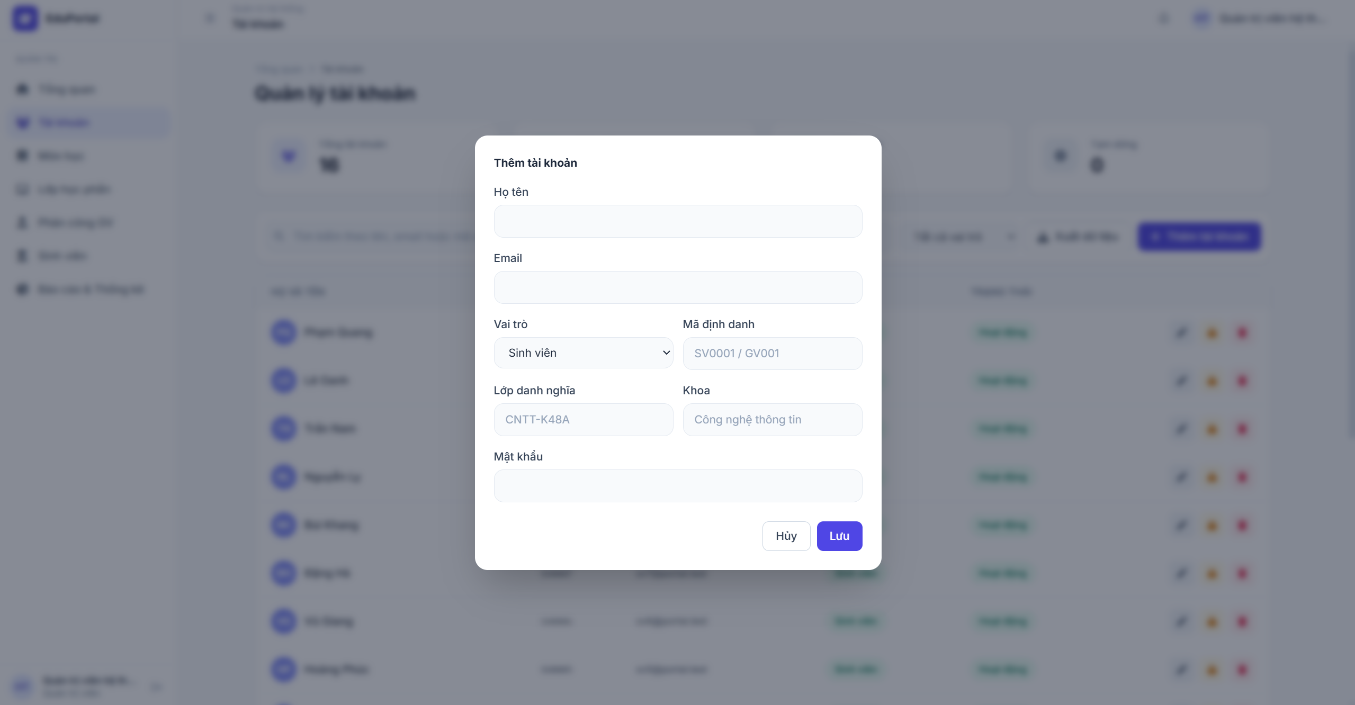 |  |  |  |  |  | 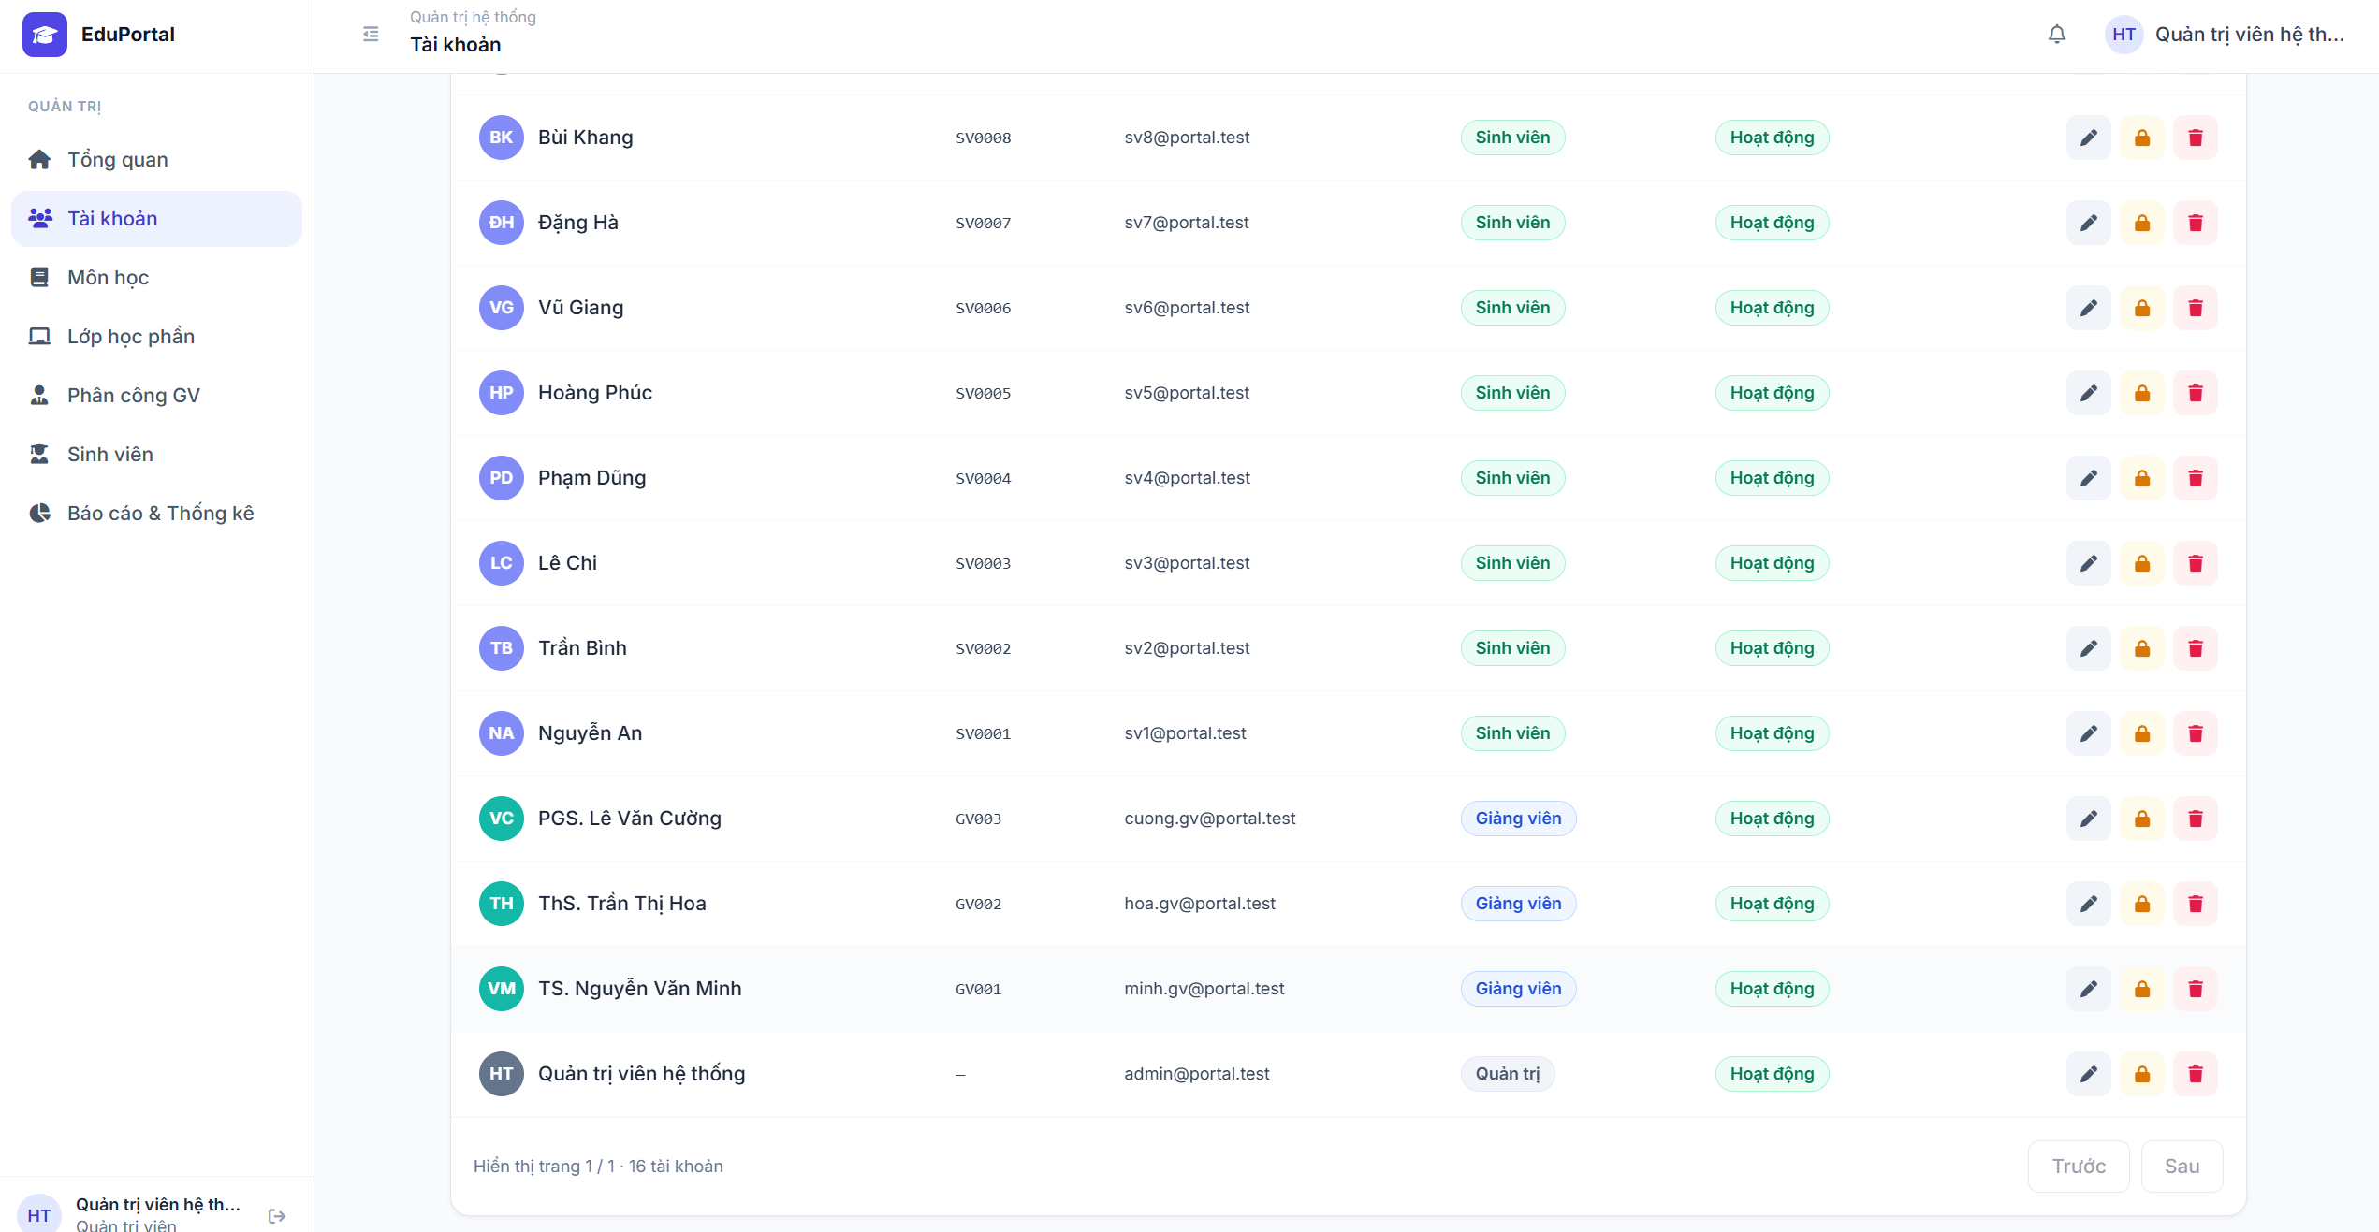
Test Case ID | Mô tả | Hành động | Điều kiện tiên quyết | Kết quả mong đợi | Kết quả thực tế | Kết quả |  |  | Kết quả |  |  | Chú thích
 |  |  |  |  |  | Vòng 1 |  |  | Vòng 2
 |  |  |  |  |  | Trạng thái | Ngày kiểm tra | Người kiểm tra | Trạng thái | Ngày kiểm tra | Người kiểm tra
GUI_SHOW Quản lý tài khoản
GUI-QLTK01 | Kiểm tra các thẻ thống kê tổng quan | Truy cập trang Quản lý tài khoản | Tài khoản có quyền Quản trị viên | Hiển thị 4 thẻ thống kê: Tổng tài khoản, Sinh viên, Giảng viên, Tạm dừng với số lượng tương ứng. | Hiển thị đúng | Passed | 2026-08-20 | Cường | Passed | 2026-08-20 | Cường
GUI-QLTK02 | Kiểm tra thanh công cụ | Quan sát khu vực phía trên bảng dữ liệu |  | Hiển thị: Ô tìm kiếm (placeholder: Tìm kiếm theo tên, email hoặc mã số...), Dropdown "Tất cả vai trò", nút "Xuất dữ liệu", nút "+ Thêm tài khoản". | Hiển thị đúng | Passed | 2026-08-20 | Cường | Passed | 2026-08-20 | Cường
GUI-QLTK03 | Kiểm tra bảng danh sách tài khoản | Quan sát bảng dữ liệu | Có dữ liệu tài khoản trong hệ thống | Hiển thị các cột: HỌ VÀ TÊN, MÃ SỐ, EMAIL, VAI TRÒ (Badge màu), TRẠNG THÁI (Badge màu), và cột Thao tác (chứa icon sửa, khóa, xóa). | Hiển thị đúng | Passed | 2026-08-20 | Cường | Passed | 2026-08-20 | Cường
GUI-QLTK04 | Kiểm tra hiển thị phân trang | Cuộn xuống cuối trang bảng dữ liệu | Số lượng tài khoản vượt quá số dòng/trang | Hiển thị text "Hiển thị trang 1/x - y tài khoản" kèm 2 nút "Trước" và "Sau". | Hiển thị đúng | Passed | 2026-08-20 | Cường | Passed | 2026-08-20 | Cường
GUI-QLTK05 | Kiểm tra form "Thêm tài khoản" | Click nút "+ Thêm tài khoản" |  | Hiển thị Modal "Thêm tài khoản" gồm các trường: Họ tên, Email, Vai trò (Dropdown), Mã định danh, Lớp danh nghĩa, Khoa, Mật khẩu. Hai nút "Hủy" và "Lưu". | Hiển thị đúng | Passed | 2026-08-20 | Cường | Passed | 2026-08-20 | Cường
FUNCTION_SHOW Kiểm tra chức năng Quản lý tài khoản
FUNC-QLTK01 | Chức năng Tìm kiếm tài khoản | 1. Nhập tên / email / mã số vào ô tìm kiếm 2. Nhấn Enter (hoặc đợi debounce) |  | Bảng dữ liệu tự động lọc và chỉ hiển thị các tài khoản có thông tin khớp với từ khóa tìm kiếm. | Lọc kết quả chính xác | Passed | 2026-08-20 | Cường | Passed | 2026-08-20 | Cường
FUNC-QLTK02 | Chức năng Lọc theo vai trò | Click dropdown "Tất cả vai trò" và chọn "Sinh viên" (hoặc Giảng viên) |  | Bảng dữ liệu chỉ hiển thị các tài khoản thuộc vai trò đã chọn. | Lọc đúng vai trò | Passed | 2026-08-20 | Cường | Passed | 2026-08-20 | Cường
FUNC-QLTK03 | Thêm tài khoản thành công | 1. Mở form Thêm tài khoản 2. Nhập đầy đủ thông tin hợp lệ vào các trường 3. Click "Lưu" |  | Popup đóng lại. Có thông báo thêm thành công. Tài khoản mới xuất hiện ở đầu bảng dữ liệu. Số lượng trên thẻ thống kê tăng lên 1. | Thêm mới thành công | Passed | 2026-08-20 | Cường | Passed | 2026-08-20 | Cường
FUNC-QLTK04 | Thêm tài khoản thành công | 1. Mở form Thêm tài khoản 2. Bỏ trống các trường bắt buộc (Họ tên, Email...) 3. Click "Lưu" |  | Hệ thống chặn không cho lưu, hiển thị cảnh báo yêu cầu nhập thông tin tại các trường bị trống. | Báo lỗi tương ứng | Passed | 2026-08-20 | Cường | Passed | 2026-08-20 | Cường
FUNC-QLTK05 | Thêm tài khoản thất bại (Trùng Email/Mã số) | 1. Mở form Thêm tài khoản 2. Nhập Email hoặc Mã định danh đã tồn tại trong hệ thống 3. Click "Lưu" | Đã có tài khoản dùng chung Email/Mã số | Hệ thống báo lỗi "Email/Mã định danh đã tồn tại". Không thêm tài khoản mới. | Báo lỗi tương ứng | Passed | 2026-08-20 | Cường | Passed | 2026-08-20 | Cường
FUNC-QLTK06 | Hủy thêm tài khoản | 1. Mở form Thêm tài khoản 2. Nhập một vài thông tin 3. Click nút "Hủy" hoặc click ra ngoài modal |  | Popup đóng lại, không có tài khoản nào được lưu, dữ liệu nhập dở bị xóa. | Hoạt động chính xác | Passed | 2026-08-20 | Cường | Passed | 2026-08-20 | Cường
FUNC-QLTK07 | Chức năng Khóa/Mở khóa tài khoản | Click icon "Ổ khóa" màu vàng tại dòng của một tài khoản đang Hoạt động |  | Hệ thống hiện xác nhận (nếu có). Trạng thái tài khoản chuyển từ "Hoạt động" (xanh) sang "Tạm dừng" (xám). Thẻ thống kê cập nhật số liệu. | Cập nhật trạng thái thành công | Passed | 2026-08-20 | Cường | Passed | 2026-08-20 | Cường
FUNC-QLTK08 | Chức năng Xóa tài khoản | 1. Click icon "Thùng rác" màu đỏ tại một tài khoản 2. Xác nhận xóa |  | Hệ thống thông báo xóa thành công. Tài khoản biến mất khỏi bảng dữ liệu và thẻ thống kê giảm số lượng đi 1. | Xóa thành công | Passed | 2026-08-20 | Cường | Passed | 2026-08-20 | Cường
FUNC-QLTK09 | Chức năng Chỉnh sửa tài khoản | 1. Click icon "Cây bút" màu xám 2. Sửa thông tin 3. Nhấn Lưu |  | Form chỉnh sửa mở ra với dữ liệu cũ. Sau khi lưu, thông tin trên bảng cập nhật chính xác theo dữ liệu mới. | Chỉnh sửa thành công | Passed | 2026-08-20 | Cường | Passed | 2026-08-20 | Cường
FUNC-QLTK10 | Chức năng Phân trang | Click nút "Sau" (Next) hoặc "Trước" (Prev) ở cuối bảng | Bảng có nhiều hơn 1 trang dữ liệu | Bảng tải dữ liệu của trang tiếp theo / trang trước đó. Nút bị mờ (disabled) nếu đang ở trang cuối / trang đầu. | Chuyển trang thành công | Passed | 2026-08-20 | Cường | Passed | 2026-08-20 | Cường

TC_QLDanhMuc
Project Name | EduManage - Hệ thống quản lý thông tin sinh viên và điểm danh lớp học trực tuyến
Module Code | Quản lý danh mục môn học/lớp học.
 | Hoàn thành | Lỗi | Chưa kiểm tra | Bị chặn | Tổng số trường hợp thử nghiệm
Round 1 | 16 | 0 | 0 | 0 | 16
Round 2 | 16 | 0 | 0 | 0 | 16
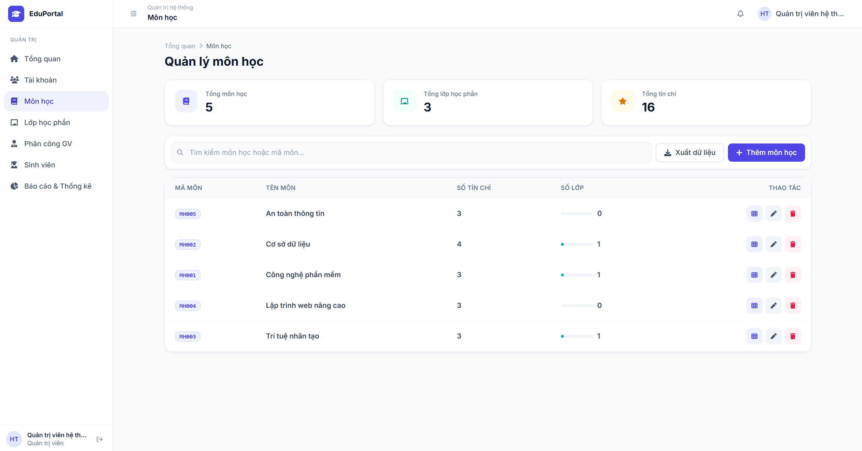 |  |  |  | 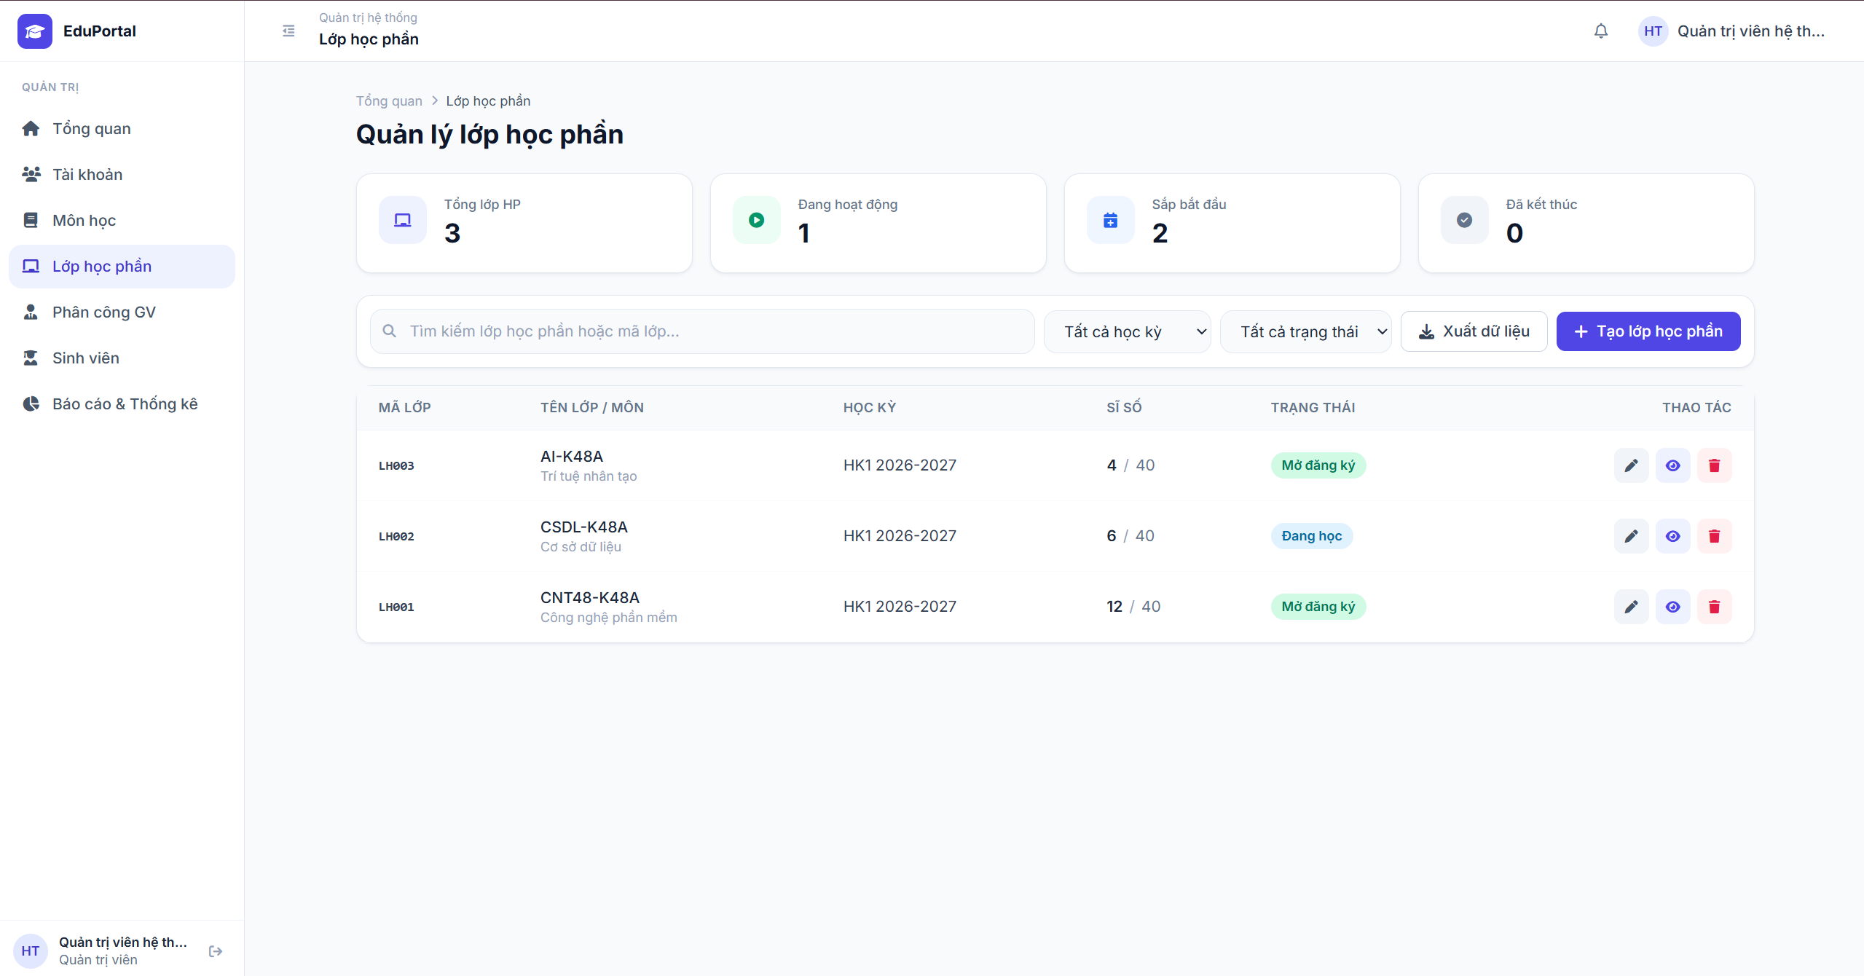
Test Case ID | Mô tả | Hành động | Điều kiện tiên quyết | Kết quả mong đợi | Kết quả thực tế | Kết quả |  |  | Kết quả |  |  | Chú thích
 |  |  |  |  |  | Vòng 1 |  |  | Vòng 2
 |  |  |  |  |  | Trạng thái | Ngày kiểm tra | Người kiểm tra | Trạng thái | Ngày kiểm tra | Người kiểm tra
GUI_SHOW Kiểm tra giao quản lý môn học
GUI-MH01 | Kiểm tra các thẻ thống kê tổng quan (Môn học) | Truy cập menu "Môn học" | Tài khoản có quyền Quản trị | Hiển thị 3 thẻ thống kê: Tổng môn học, Tổng lớp học phần, Tổng tín chỉ kèm số liệu tương ứng. | Hiển thị đúng | Passed | 2026-08-21 | Cường | Passed | 2026-08-21 | Cường
GUI-MH02 | Kiểm tra thanh công cụ tìm kiếm và thao tác | Quan sát khu vực phía trên bảng môn học |  | Hiển thị thanh tìm kiếm (placeholder: Tìm kiếm môn học hoặc mã môn...), nút "Xuất dữ liệu" và nút "+ Thêm môn học" màu xanh. | Hiển thị đúng | Passed | 2026-08-21 | Cường | Passed | 2026-08-21 | Cường
GUI-MH03 | Kiểm tra bảng danh sách môn học | Quan sát bảng dữ liệu | Có dữ liệu môn học | Hiển thị các cột: MÃ MÔN, TÊN MÔN, SỐ TÍN CHỈ, SỐ LỚP, THAO TÁC. Cột thao tác có 3 icon (Danh sách lớp, Sửa, Xóa). | Hiển thị đúng | Passed | 2026-08-21 | Cường | Passed | 2026-08-21 | Cường
FUNCTION_SHOW Kiểm tra chức năng quản lý môn học
FUNC-MH01 | Tìm kiếm môn học | 1. Nhập mã môn hoặc tên môn vào ô tìm kiếm 2. Nhấn Enter |  | Bảng dữ liệu tự động lọc và hiển thị chính xác môn học khớp với từ khóa. | Lọc kết quả chính xác | Passed | 2026-08-21 | Cường | Passed | 2026-08-21 | Cường
FUNC-MH02 | Mở form Thêm môn học | Click nút "+ Thêm môn học" |  | Modal "Thêm môn học" hiển thị với các trường nhập liệu tương ứng (Mã môn, Tên môn, Số tín chỉ...). | Form hiển thị đúng | Passed | 2026-08-21 | Cường | Passed | 2026-08-21 | Cường
FUNC-MH03 | Chỉnh sửa môn học | Click icon "Cây bút" tại dòng của một môn học |  | Modal chỉnh sửa hiển thị thông tin hiện tại của môn học. Có thể cập nhật và Lưu thành công. | Chỉnh sửa thành công | Passed | 2026-08-21 | Cường | Passed | 2026-08-21 | Cường
FUNC-MH04 | Xóa môn học | 1. Click icon "Thùng rác" tại một môn học 2. Xác nhận xóa | Môn học chưa có lớp học phần nào (Số lớp = 0) | Thông báo xóa thành công. Môn học biến mất khỏi danh sách. | Xóa thành công | Passed | 2026-08-21 | Cường | Passed | 2026-08-21 | Cường
FUNC-MH05 | Xóa môn học đang có lớp học phần | 1. Click icon "Thùng rác" tại môn học có (Số lớp > 0) 2. Xác nhận xóa |  | Hệ thống chặn không cho xóa và báo lỗi "Không thể xóa môn học đang có lớp học phần". | Báo lỗi tương ứng | Passed | 2026-08-21 | Cường | Passed | 2026-08-21 | Cường
GUI_SHOW Kiểm tra giao quản lý lớp học phần
GUI-LHP01 | Kiểm tra các thẻ thống kê tổng quan (Lớp học phần) | Truy cập menu "Lớp học phần" | Tài khoản có quyền Quản trị | Hiển thị 4 thẻ thống kê: Tổng lớp HP, Đang hoạt động, Sắp bắt đầu, Đã kết thúc kèm số liệu. | Hiển thị đúng như mong đợi | Passed | 2026-08-21 | Cường | Passed | 2026-08-21 | Cường
GUI-LHP02 | Kiểm tra bộ lọc và thanh công cụ | Quan sát khu vực phía trên bảng lớp HP |  | Hiển thị thanh tìm kiếm, 2 Dropdown lọc ("Tất cả học kỳ", "Tất cả trạng thái"), nút "Xuất dữ liệu" và nút "+ Tạo lớp học phần". | Hiển thị đúng như mong đợi | Passed | 2026-08-21 | Cường | Passed | 2026-08-21 | Cường
GUI-LHP03 | Kiểm tra bảng danh sách Lớp học phần | Quan sát bảng dữ liệu | Có dữ liệu lớp học phần | Hiển thị cột: MÃ LỚP, TÊN LỚP / MÔN, HỌC KỲ, SĨ SỐ (Ví dụ: 4/40), TRẠNG THÁI (Mở đăng ký, Đang học...), THAO TÁC. | Hiển thị đúng như mong đợi | Passed | 2026-08-21 | Cường | Passed | 2026-08-21 | Cường
FUNCTION_SHOW Kiểm tra chức năng quản lý lớp học phần
FUNC-LHP01 | Tìm kiếm lớp học phần | 1. Nhập mã lớp hoặc tên lớp vào ô tìm kiếm 2. Nhấn Enter |  | Bảng tự động lọc danh sách lớp học phần theo từ khóa tìm kiếm. | Lọc kết quả chính xác | Passed | 2026-08-21 | Cường | Passed | 2026-08-21 | Cường
FUNC-LHP02 | Lọc lớp theo Học kỳ / Trạng thái | Chọn một Học kỳ (VD: HK1 2026-2027) hoặc Trạng thái (VD: Đang học) từ Dropdown |  | Bảng dữ liệu chỉ hiển thị các lớp học phần thỏa mãn tiêu chí lọc. | Lọc kết quả chính xác | Passed | 2026-08-21 | Cường | Passed | 2026-08-21 | Cường
FUNC-LHP03 | Mở form Tạo lớp học phần | Click nút "+ Tạo lớp học phần" |  | Modal tạo lớp hiển thị yêu cầu chọn Môn học, nhập Mã lớp, Sĩ số tối đa, Học kỳ, Thời gian... | Form hiển thị đúng | Passed | 2026-08-21 | Cường | Passed | 2026-08-21 | Cường
FUNC-LHP04 | Xem chi tiết lớp học phần | Click icon "Con mắt" tại dòng của một lớp HP |  | Chuyển hướng sang trang Chi tiết lớp học phần (xem danh sách sinh viên, điểm danh, lịch học...). | Mở trang chi tiết thành công | Passed | 2026-08-21 | Cường | Passed | 2026-08-21 | Cường
FUNC-LHP05 | Chỉnh sửa lớp học phần | Click icon "Cây bút" tại dòng của một lớp HP |  | Mở Modal chỉnh sửa. Cập nhật thông tin và lưu lại thành công. Dữ liệu trên bảng thay đổi tương ứng. | Chỉnh sửa thành công | Passed | 2026-08-21 | Cường | Passed | 2026-08-21 | Cường
FUNC-LHP06 | Xóa lớp học phần | 1. Click icon "Thùng rác" tại một lớp HP 2. Xác nhận xóa |  | Nếu lớp chưa có sinh viên/dữ liệu ràng buộc: Xóa thành công. Bảng và thẻ thống kê cập nhật lại số lượng. | Xóa thành công | Passed | 2026-08-21 | Cường | Passed | 2026-08-21 | Cường

TC_PhanCongGiangDay
Project Name | EduManage - Hệ thống quản lý thông tin sinh viên và điểm danh lớp học trực tuyến
Module Code | Phân công giảng dạy
 | Hoàn thành | Lỗi | Chưa kiểm tra | Bị chặn | Tổng số trường hợp thử nghiệm
Round 1 | 11 | 0 | 0 | 0 | 11
Round 2 | 11 | 0 | 0 | 0 | 11
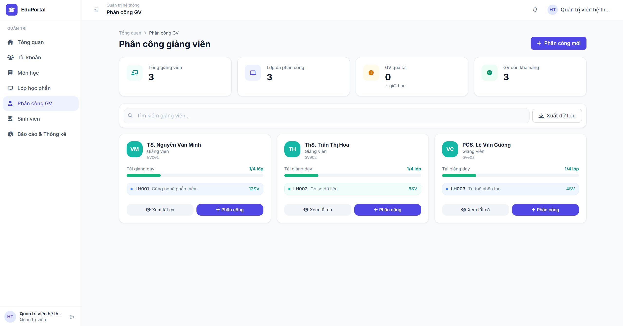
Test Case ID | Mô tả | Hành động | Điều kiện tiên quyết | Kết quả mong đợi | Kết quả thực tế | Kết quả |  |  | Kết quả |  |  | Chú thích
 |  |  |  |  |  | Vòng 1 |  |  | Vòng 2
 |  |  |  |  |  | Trạng thái | Ngày kiểm tra | Người kiểm tra | Trạng thái | Ngày kiểm tra | Người kiểm tra
GUI_SHOW Kiểm tra giao diện trang Phân công giảng viên
GUI-PC01 | Kiểm tra các thẻ thống kê tổng quan | Truy cập menu "Phân công GV" | Tài khoản có quyền Quản trị | Hiển thị 4 thẻ thống kê: Tổng giảng viên, Lớp đã phân công, GV quá tải (kèm icon cảnh báo), GV còn khả năng (kèm icon tick xanh) với số liệu chính xác. | Hiển thị đúng | Passed | 2026-08-22 | Cường | Passed | 2026-08-22 | Cường
GUI-PC02 | Kiểm tra thanh công cụ | Quan sát khu vực phía trên danh sách |  | Hiển thị ô tìm kiếm (placeholder: Tìm kiếm giảng viên...), nút "Xuất dữ liệu" và nút "+ Phân công mới" màu xanh ở góc phải. | Hiển thị đúng | Passed | 2026-08-22 | Cường | Passed | 2026-08-22 | Cường
GUI-PC03 | Kiểm tra hiển thị thẻ thông tin (Card) Giảng viên | Quan sát một thẻ giảng viên bất kỳ | Có dữ liệu giảng viên trong hệ thống | Hiển thị Avatar (chữ cái đầu), Tên, Chức danh, Mã GV. Có thanh tiến trình "Tải giảng dạy" (VD: 1/4 lớp). Hiển thị danh sách lớp đang dạy kèm sĩ số. Có 2 nút: "Xem tất cả" và "+ Phân công". | Hiển thị đúng | Passed | 2026-08-22 | Cường | Passed | 2026-08-22 | Cường
FUNCTION_SHOW Kiểm tra chức năng quản lý môn học
FUNC-PC01 | Tìm kiếm giảng viên | 1. Nhập tên hoặc mã giảng viên vào ô tìm kiếm 2. Nhấn Enter (hoặc đợi debounce) |  | Giao diện tự động lọc và chỉ hiển thị các thẻ Giảng viên khớp với từ khóa tìm kiếm. | Lọc kết quả chính xác | Passed | 2026-08-22 | Cường | Passed | 2026-08-22 | Cường
FUNC-PC02 | Mở form phân công từ nút "+ Phân công mới" (Tổng quát) | Click nút "+ Phân công mới" ở góc trên bên phải |  | Hiển thị Modal/Form phân công. Người dùng phải tự chọn cả Giảng viên và Lớp học phần cần phân công. | Form hiển thị đúng | Passed | 2026-08-22 | Cường | Passed | 2026-08-22 | Cường
FUNC-PC03 | Mở form phân công từ thẻ Giảng viên cụ thể | Click nút "+ Phân công" trên thẻ của một Giảng viên cụ thể (VD: TS. Nguyễn Văn Minh) |  | Hiển thị Modal/Form phân công. Trường "Giảng viên" đã được tự động chọn/khóa cứng là Giảng viên tương ứng. Chỉ cần chọn Lớp học phần. | Form hiển thị đúng | Passed | 2026-08-22 | Cường | Passed | 2026-08-22 | Cường
FUNC-PC04 | Phân công lớp thành công | 1. Mở form phân công 2. Chọn Lớp học phần chưa có người dạy 3. Click "Lưu" |  | Thông báo phân công thành công. Tải giảng dạy của GV tăng lên (VD từ 1/4 lên 2/4). Tên lớp học phần xuất hiện trên thẻ của GV. Thẻ thống kê cập nhật. | Phân công thành công | Passed | 2026-08-22 | Cường | Passed | 2026-08-22 | Cường
FUNC-PC05 | Phân công thất bại (Lớp đã có người dạy) | 1. Mở form phân công 2. Chọn một Lớp học phần đã được phân công cho người khác 3. Click "Lưu" | Lớp đã được gán cho GV khác | Hệ thống báo lỗi "Lớp học phần này đã được phân công" (hoặc chỉ hiển thị các lớp chưa phân công trong dropdown). Không lưu thay đổi. | Báo lỗi tương ứng | Passed | 2026-08-22 | Cường | Passed | 2026-08-22 | Cường
FUNC-PC06 | Kiểm tra giới hạn tải giảng dạy (Quá tải) | Cố gắng phân công thêm lớp cho một giảng viên đã đạt mức tối đa (VD: 4/4 lớp) | Giảng viên đã đạt max tải giảng dạy | Hệ thống hiển thị cảnh báo chặn phân công hoặc đưa GV vào trạng thái "Quá tải". Số lượng ở thẻ "GV quá tải" tăng lên. | Xử lý đúng logic | Passed | 2026-08-22 | Cường | Passed | 2026-08-22 | Cường
FUNC-PC07 | Xem chi tiết danh sách lớp của Giảng viên | Click nút "Xem tất cả" (biểu tượng con mắt) trên thẻ của một Giảng viên | GV đang dạy từ 1 lớp trở lên | Mở Modal hoặc chuyển hướng sang trang chi tiết hiển thị toàn bộ danh sách các lớp mà Giảng viên đó đang phụ trách. | Hiển thị danh sách chi tiết | Passed | 2026-08-22 | Cường | Passed | 2026-08-22 | Cường
FUNC-PC08 | Hủy phân công lớp (Rút lớp) | 1. Vào giao diện chi tiết phân công của GV 2. Xóa/Hủy phân công một lớp 3. Xác nhận |  | Thông báo hủy thành công. Tải giảng dạy của GV giảm xuống. Lớp học phần đó trở lại trạng thái chưa có người dạy. | Hủy phân công thành công | Passed | 2026-08-22 | Cường | Passed | 2026-08-22 | Cường

TC_QLDSSinhVien
Project Name | EduManage - Hệ thống quản lý thông tin sinh viên và điểm danh lớp học trực tuyến
Module Code | Quản lý danh sách sinh viên
 | Hoàn thành | Lỗi | Chưa kiểm tra | Bị chặn | Tổng số trường hợp thử nghiệm
Round 1 | 10 | 0 | 0 | 0 | 10
Round 2 | 10 | 0 | 0 | 0 | 10
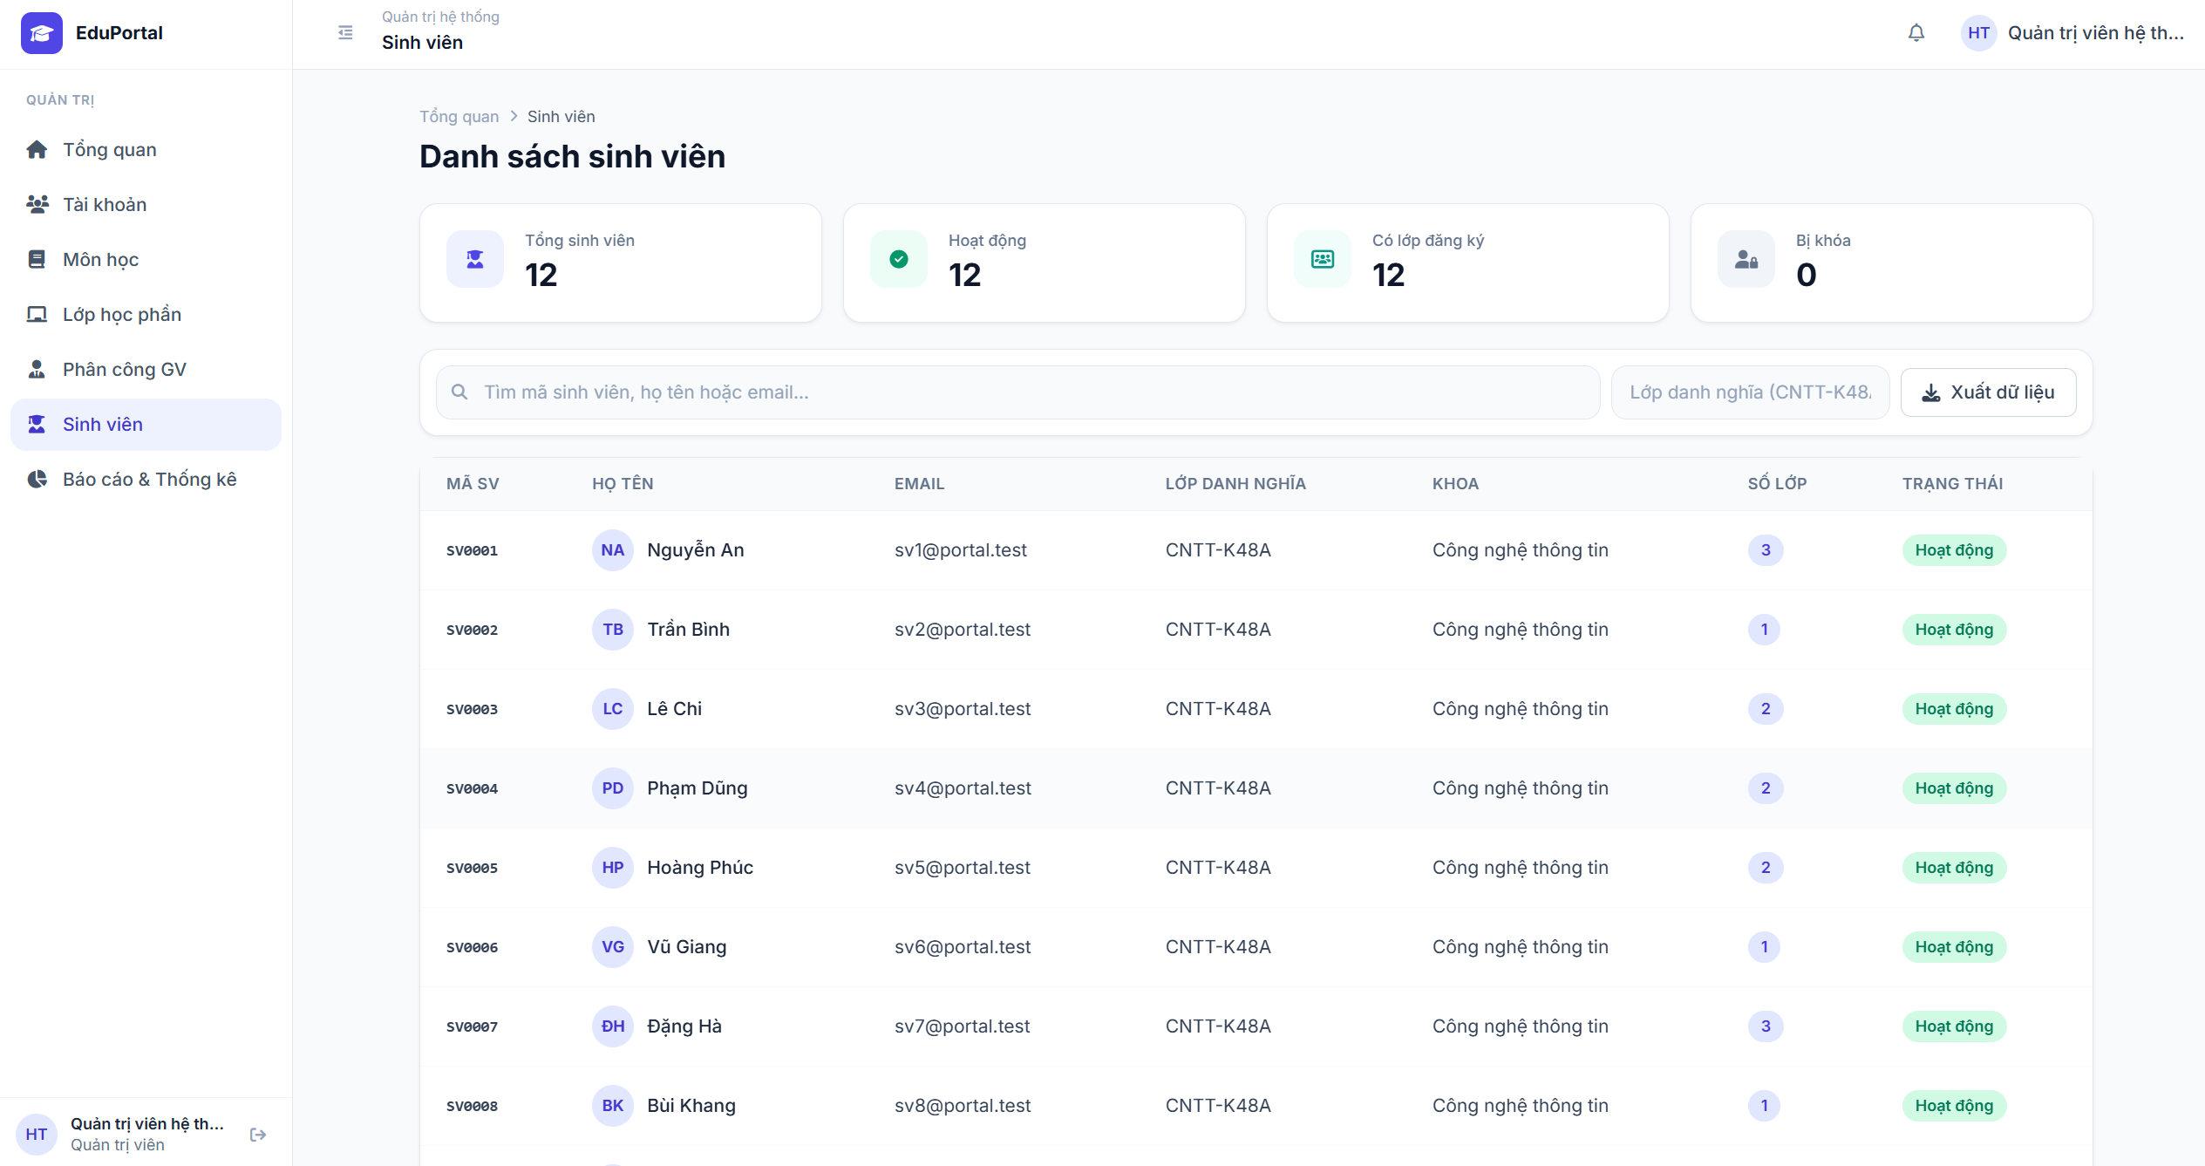
Test Case ID | Mô tả | Hành động | Điều kiện tiên quyết | Kết quả mong đợi | Kết quả thực tế | Kết quả |  |  | Kết quả |  |  | Chú thích
 |  |  |  |  |  | Vòng 1 |  |  | Vòng 2
 |  |  |  |  |  | Trạng thái | Ngày kiểm tra | Người kiểm tra | Trạng thái | Ngày kiểm tra | Người kiểm tra
GUI_SHOW Kiểm tra giao diện trang Danh sách sinh viên
GUI-DSSV01 | Kiểm tra các thẻ thống kê tổng quan | Truy cập menu "Sinh viên" | Tài khoản có quyền Quản trị | Hiển thị 4 thẻ thống kê: Tổng sinh viên, Hoạt động, Có lớp đăng ký, Bị khóa kèm số lượng tương ứng. | Hiển thị đúng | Passed | 2026-08-23 | Cường | Passed | 2026-08-23 | Cường
GUI-DSSV02 | Kiểm tra thanh công cụ | Quan sát khu vực phía trên bảng dữ liệu |  | Hiển thị: Ô tìm kiếm (placeholder: Tìm mã sinh viên, họ tên hoặc email...), Dropdown lọc "Lớp danh nghĩa", và nút "Xuất dữ liệu". | Hiển thị đúng | Passed | 2026-08-23 | Cường | Passed | 2026-08-23 | Cường
GUI-DSSV03 | Kiểm tra bảng danh sách sinh viên | Quan sát bảng dữ liệu | Có dữ liệu sinh viên | Hiển thị các cột: MÃ SV, HỌ TÊN (có avatar chữ cái), EMAIL, LỚP DANH NGHĨA, KHOA, SỐ LỚP (Badge xanh lợt), TRẠNG THÁI (Badge màu). | Hiển thị đúng | Passed | 2026-08-23 | Cường | Passed | 2026-08-23 | Cường
FUNCTION_SHOW Kiểm tra chức năng tra cứu và lọc
FUNC-DSSV01 | Tìm kiếm theo Mã sinh viên | 1. Nhập một Mã SV (VD: SV0001) vào ô tìm kiếm 2. Nhấn Enter |  | Bảng dữ liệu tự động lọc và chỉ hiển thị sinh viên có Mã SV khớp với từ khóa. | Lọc kết quả chính xác | Passed | 2026-08-23 | Cường | Passed | 2026-08-23 | Cường
FUNC-DSSV02 | Tìm kiếm theo Họ tên | 1. Nhập tên sinh viên (VD: Nguyễn An) vào ô tìm kiếm 2. Nhấn Enter |  | Bảng dữ liệu tự động lọc và hiển thị danh sách sinh viên có tên khớp với từ khóa. | Lọc kết quả chính xác | Passed | 2026-08-23 | Cường | Passed | 2026-08-23 | Cường
FUNC-DSSV03 | Tìm kiếm theo Email | 1. Nhập email (VD: sv1@portal.test) vào ô tìm kiếm 2. Nhấn Enter |  | Bảng dữ liệu tự động lọc và hiển thị sinh viên có email khớp với từ khóa. | Lọc kết quả chính xác | Passed | 2026-08-23 | Cường | Passed | 2026-08-23 | Cường
FUNC-DSSV04 | Tìm kiếm với từ khóa không tồn tại | 1. Nhập một chuỗi ký tự không có trong hệ thống 2. Nhấn Enter |  | Bảng dữ liệu hiển thị trống kèm thông báo "Không tìm thấy dữ liệu" (hoặc thông báo tương đương). | Xử lý đúng logic | Passed | 2026-08-23 | Cường | Passed | 2026-08-23 | Cường
FUNC-DSSV05 | Lọc theo Lớp danh nghĩa | Click dropdown "Lớp danh nghĩa" và chọn một lớp (VD: CNTT-K48A) | Có dữ liệu của lớp tương ứng | Bảng dữ liệu chỉ hiển thị các sinh viên thuộc Lớp danh nghĩa đã chọn. | Lọc chính xác | Passed | 2026-08-23 | Cường | Passed | 2026-08-23 | Cường
FUNC-DSSV06 | Kết hợp Tìm kiếm và Lọc | 1. Chọn Lớp danh nghĩa (CNTT-K48A) 2. Nhập tên "Bình" vào ô tìm kiếm |  | Hệ thống áp dụng đồng thời 2 điều kiện: Chỉ hiển thị sinh viên tên "Bình" VÀ đang học lớp CNTT-K48A. | Lọc chính xác | Passed | 2026-08-23 | Cường | Passed | 2026-08-23 | Cường
FUNC-DSSV07 | Chức năng Xuất dữ liệu | Click nút "Xuất dữ liệu" |  | Trình duyệt tải xuống một file (Excel/CSV) chứa danh sách sinh viên hiện tại trên bảng (đã áp dụng bộ lọc nếu có). | Xuất file thành công | Passed | 2026-08-23 | Cường | Passed | 2026-08-23 | Cường

TC_DangKyLopHoc
Project Name | EduManage - Hệ thống quản lý thông tin sinh viên và điểm danh lớp học trực tuyến
Module Code | Đăng ký lớp học
 | Hoàn thành | Lỗi | Chưa kiểm tra | Bị chặn | Tổng số trường hợp thử nghiệm
Round 1 | 11 | 0 | 0 | 0 | 11
Round 2 | 11 | 0 | 0 | 0 | 11
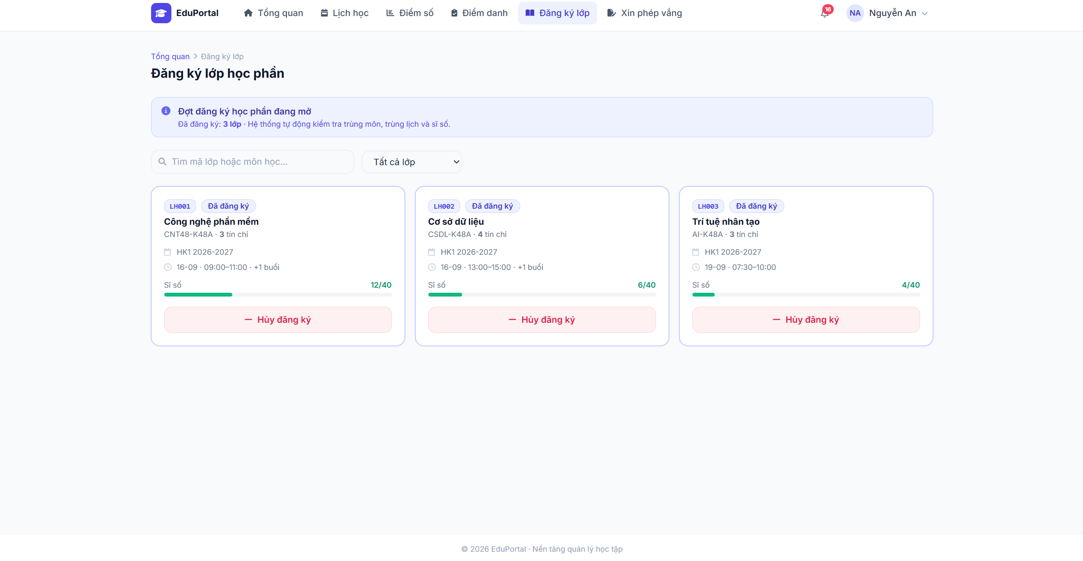
Test Case ID | Mô tả | Hành động | Điều kiện tiên quyết | Kết quả mong đợi | Kết quả thực tế | Kết quả |  |  | Kết quả |  |  | Chú thích
 |  |  |  |  |  | Vòng 1 |  |  | Vòng 2
 |  |  |  |  |  | Trạng thái | Ngày kiểm tra | Người kiểm tra | Trạng thái | Ngày kiểm tra | Người kiểm tra
GUI_SHOW Kiểm tra giao diện trang Đăng ký lớp học phần
GUI-DKL01 | Kiểm tra banner thông báo đợt đăng ký | Truy cập menu "Đăng ký lớp" | Tài khoản Sinh viên, đợt đăng ký đang mở | Hiển thị banner màu xanh nhạt với dòng chữ "Đợt đăng ký học phần đang mở", kèm thông tin số lớp đã đăng ký và ghi chú hệ thống tự động kiểm tra. | Hiển thị đúng | Passed | 2026-08-24 | Cường | Passed | 2026-08-24 | Cường
GUI-DKL02 | Kiểm tra thanh công cụ tìm kiếm và lọc | Quan sát khu vực trên danh sách lớp |  | Hiển thị ô tìm kiếm (placeholder: "Tìm mã lớp hoặc môn học...") và Dropdown bộ lọc (Mặc định: "Tất cả lớp"). | Hiển thị đúng | Passed | 2026-08-24 | Cường | Passed | 2026-08-24 | Cường
GUI-DKL03 | Kiểm tra hiển thị thẻ (Card) thông tin lớp học | Quan sát một thẻ lớp học bất kỳ | Có danh sách lớp học phần mở đăng ký | Hiển thị đầy đủ: Mã lớp, Badge trạng thái (Đã đăng ký / Chưa đăng ký), Tên môn, Lớp danh nghĩa, Số tín chỉ, Học kỳ, Lịch học, Thanh tiến trình Sĩ số (VD: 12/40), Nút thao tác (Đăng ký / Hủy đăng ký). | Hiển thị đúng | Passed | 2026-08-24 | Cường | Passed | 2026-08-24 | Cường
FUNCTION_SHOW Kiểm tra chức năng Đăng ký / Hủy đăng ký và Tìm kiếm
FUNC-DKL01 | Tìm kiếm lớp học phần | 1. Nhập mã lớp (VD: LH001) hoặc tên môn vào ô tìm kiếm 2. Nhấn Enter (hoặc đợi debounce) |  | Hệ thống tự động lọc và chỉ hiển thị các lớp học phần khớp với từ khóa tìm kiếm. | Lọc kết quả chính xác | Passed | 2026-08-24 | Cường | Passed | 2026-08-24 | Cường
FUNC-DKL02 | Lọc lớp học phần theo trạng thái | Click dropdown bộ lọc và chọn trạng thái (VD: "Lớp đã đăng ký" hoặc "Lớp chưa đăng ký") |  | Danh sách hiển thị đúng các lớp tương ứng với trạng thái đã chọn. | Lọc chính xác | Passed | 2026-08-24 | Cường | Passed | 2026-08-24 | Cường
FUNC-DKL03 | Đăng ký lớp học thành công | Click nút "Đăng ký" tại một lớp học phần hợp lệ | Lớp chưa đầy, không trùng lịch/trùng môn với các lớp đã đăng ký | Thông báo đăng ký thành công. Trạng thái thẻ chuyển sang "Đã đăng ký", nút thao tác chuyển thành "Hủy đăng ký". Sĩ số lớp tăng lên 1. Số lượng trên banner cập nhật. | Đăng ký thành công | Passed | 2026-08-24 | Cường | Passed | 2026-08-24 | Cường
FUNC-DKL04 | Đăng ký thất bại do trùng lịch | Click nút "Đăng ký" tại lớp có lịch học trùng với lớp đã đăng ký trước đó |  | Hệ thống chặn đăng ký, hiển thị thông báo lỗi "Lớp học phần bị trùng lịch với [Mã lớp đã đăng ký]". | Báo lỗi tương ứng | Passed | 2026-08-24 | Cường | Passed | 2026-08-24 | Cường
FUNC-DKL05 | Đăng ký thất bại do trùng môn | Click nút "Đăng ký" tại lớp học phần thuộc về môn học đã đăng ký | Đã đăng ký một lớp khác của cùng môn học | Hệ thống chặn đăng ký, hiển thị thông báo lỗi "Bạn đã đăng ký môn học này rồi". | Báo lỗi tương ứng | Passed | 2026-08-24 | Cường | Passed | 2026-08-24 | Cường
FUNC-DKL06 | Đăng ký thất bại do đầy sĩ số | Click nút "Đăng ký" tại lớp có sĩ số đã đạt tối đa (VD: 40/40) |  | Hệ thống chặn đăng ký, hiển thị thông báo lỗi "Lớp học phần đã đủ sĩ số". Nút Đăng ký có thể bị mờ (disabled). | Báo lỗi tương ứng | Passed | 2026-08-24 | Cường | Passed | 2026-08-24 | Cường
FUNC-DKL07 | Hủy đăng ký lớp học | 1. Click nút "Hủy đăng ký" (chữ đỏ) tại lớp đã đăng ký 2. Xác nhận hủy | Đang trong thời gian cho phép hủy đăng ký | Thông báo hủy thành công. Trạng thái mất badge "Đã đăng ký", nút chuyển lại thành "Đăng ký". Sĩ số lớp giảm đi 1. Số lượng trên banner giảm. | Hủy thành công | Passed | 2026-08-24 | Cường | Passed | 2026-08-24 | Cường
FUNC-DKL08 | Hủy đăng ký khi đợt đăng ký đã đóng | Cố gắng click nút "Hủy đăng ký" | Đợt đăng ký đã kết thúc | Hệ thống chặn, thông báo "Đã hết thời gian đăng ký/hủy học phần". Nút thao tác bị ẩn hoặc làm mờ. | Xử lý đúng logic | Passed | 2026-08-24 | Cường | Passed | 2026-08-24 | Cường

TC_ThietLapDiemDanh
Project Name | EduManage - Hệ thống quản lý thông tin sinh viên và điểm danh lớp học trực tuyến
Module Code | Thiết lập phiên điểm danh
 | Hoàn thành | Lỗi | Chưa kiểm tra | Bị chặn | Tổng số trường hợp thử nghiệm
Round 1 | 9 | 0 | 0 | 0 | 9
Round 2 | 9 | 0 | 0 | 0 | 9
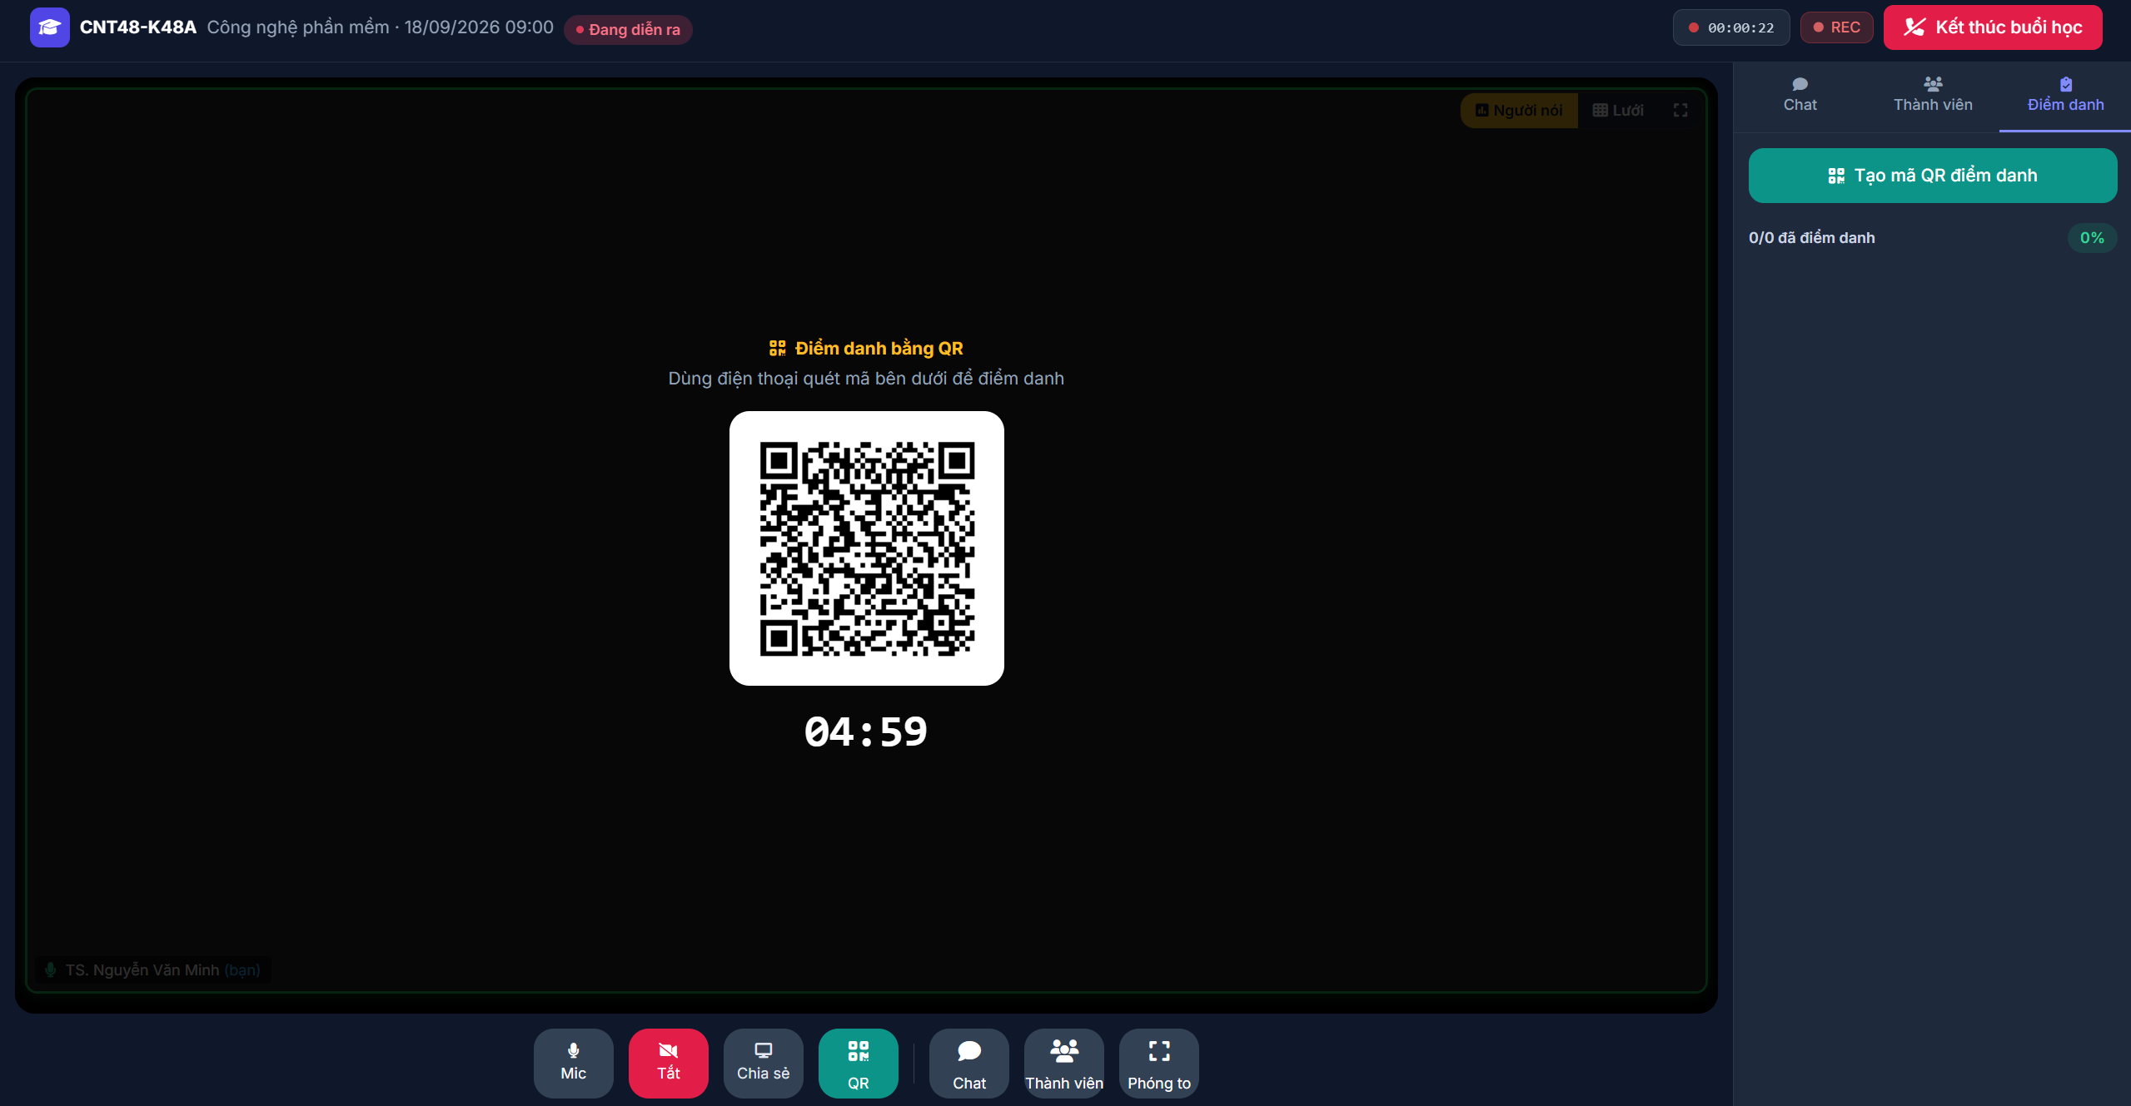
Test Case ID | Mô tả | Hành động | Điều kiện tiên quyết | Kết quả mong đợi | Kết quả thực tế | Kết quả |  |  | Kết quả |  |  | Chú thích
 |  |  |  |  |  | Vòng 1 |  |  | Vòng 2
 |  |  |  |  |  | Trạng thái | Ngày kiểm tra | Người kiểm tra | Trạng thái | Ngày kiểm tra | Người kiểm tra
GUI_SHOW Kiểm tra giao diện Thiết lập điểm danh
GUI-DD01 | Kiểm tra tab "Điểm danh" ở sidebar | Mở tab "Điểm danh" ở menu bên phải | Lớp học trực tuyến đang diễn ra | Hiển thị nút "Tạo mã QR điểm danh" màu xanh lá và thống kê tiến độ điểm danh (VD: 0/40 đã điểm danh, 0%). | Hiển thị đúng | Passed | 2026-08-25 | Cường | Passed | 2026-08-25 | Cường
GUI-DD02 | Kiểm tra màn hình hiển thị QR code | Quan sát khu vực màn hình chính khi đang bật QR | Đã bấm tạo mã QR | Hiển thị tiêu đề "Điểm danh bằng QR", hướng dẫn quét mã, hình ảnh QR code rõ nét ở giữa màn hình và đồng hồ đếm ngược (VD: 04:59) ở dưới. | Hiển thị đúng | Passed | 2026-08-25 | Cường | Passed | 2026-08-25 | Cường
GUI-DD03 | Kiểm tra thanh công cụ bên dưới | Quan sát thanh công cụ (Toolbar) | Đang mở màn hình QR | Nút "QR" trên thanh công cụ sáng màu (active) nổi bật hơn các nút khác để báo hiệu tính năng đang bật. | Hiển thị đúng | Passed | 2026-08-25 | Cường | Passed | 2026-08-25 | Cường
FUNCTION_SHOW Kiểm tra chức năng Thiết lập và Quản lý điểm danh
FUNC-DD01 | Tạo mã QR điểm danh | Click nút "Tạo mã QR điểm danh" ở sidebar | Chưa có phiên điểm danh nào đang mở | Hệ thống sinh ra một QR code duy nhất cho phiên này, hiển thị ra màn hình chính và bắt đầu đếm ngược (VD: 5 phút). | Tạo mã thành công | Passed | 2026-08-25 | Cường | Passed | 2026-08-25 | Cường
FUNC-DD02 | Đồng hồ đếm ngược QR code | Quan sát đồng hồ đếm ngược dưới mã QR | Đã tạo mã QR | Thời gian đếm ngược giảm dần từng giây chính xác. Khi hết giờ (00:00), mã QR tự động ẩn hoặc thông báo hết hạn. | Hoạt động chính xác | Passed | 2026-08-25 | Cường | Passed | 2026-08-25 | Cường
FUNC-DD03 | Cập nhật thống kê điểm danh (Real-time) | Sinh viên dùng ứng dụng quét mã và xác nhận điểm danh thành công | Phiên quét mã QR đang mở | Số liệu ở sidebar cập nhật ngay lập tức (VD: từ 0/40 lên 1/40, thanh tiến độ % tăng tương ứng) mà không cần Giảng viên tải lại trang. | Cập nhật chính xác | Passed | 2026-08-25 | Cường | Passed | 2026-08-25 | Cường
FUNC-DD04 | Tắt/Ẩn màn hình QR code | Click lại vào nút "QR" trên thanh công cụ bên dưới | Mã QR đang hiển thị trên màn hình | Màn hình chính đóng mã QR và quay lại giao diện phòng học/camera bình thường. | Đóng/Ẩn thành công | Passed | 2026-08-25 | Cường | Passed | 2026-08-25 | Cường
FUNC-DD05 | Sinh viên quét mã QR không hợp lệ / hết hạn | Dùng điện thoại quét mã QR khi đồng hồ đếm ngược đã về 00:00 | Phiên điểm danh đã hết thời gian | Ứng dụng/Hệ thống của sinh viên báo lỗi "Mã QR đã hết hạn" và không ghi nhận điểm danh. | Báo lỗi tương ứng | Passed | 2026-08-25 | Cường | Passed | 2026-08-25 | Cường
FUNC-DD06 | Kết thúc buổi học khi đang mở điểm danh | Click nút "Kết thúc buổi học" (màu đỏ) ở góc phải trên | Đang trong phiên điểm danh QR | Hệ thống tự động đóng phiên điểm danh, lưu lại kết quả đã ghi nhận và kết thúc phòng học trực tuyến. | Xử lý đúng logic | Passed | 2026-08-25 | Cường | Passed | 2026-08-25 | Cường

TC_ThucHienDiemDanh
Project Name | EduManage - Hệ thống quản lý thông tin sinh viên và điểm danh lớp học trực tuyến
Module Code | Thực hiện điểm danh
 | Hoàn thành | Lỗi | Chưa kiểm tra | Bị chặn | Tổng số trường hợp thử nghiệm
Round 1 | 9 | 0 | 0 | 0 | 9
Round 2 | 9 | 0 | 0 | 0 | 9
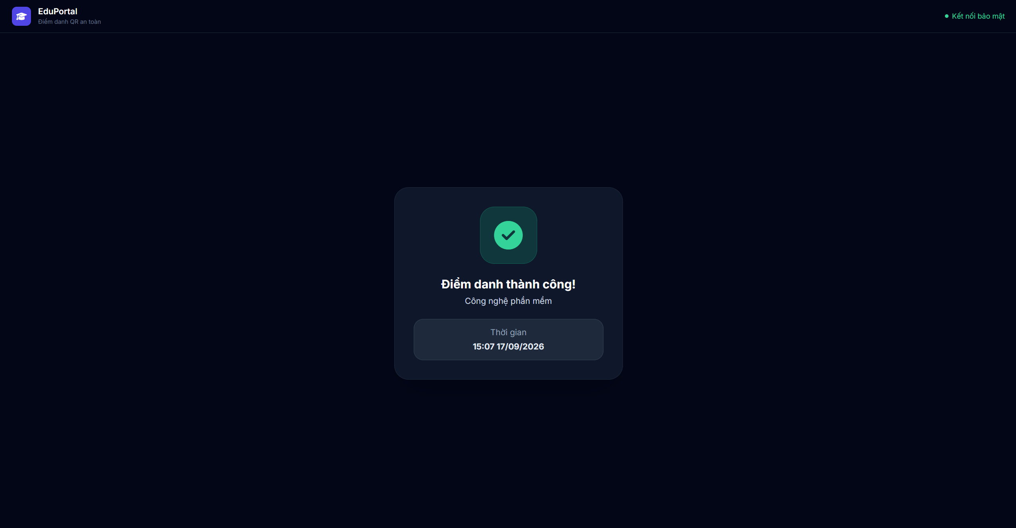 |  |  |  | 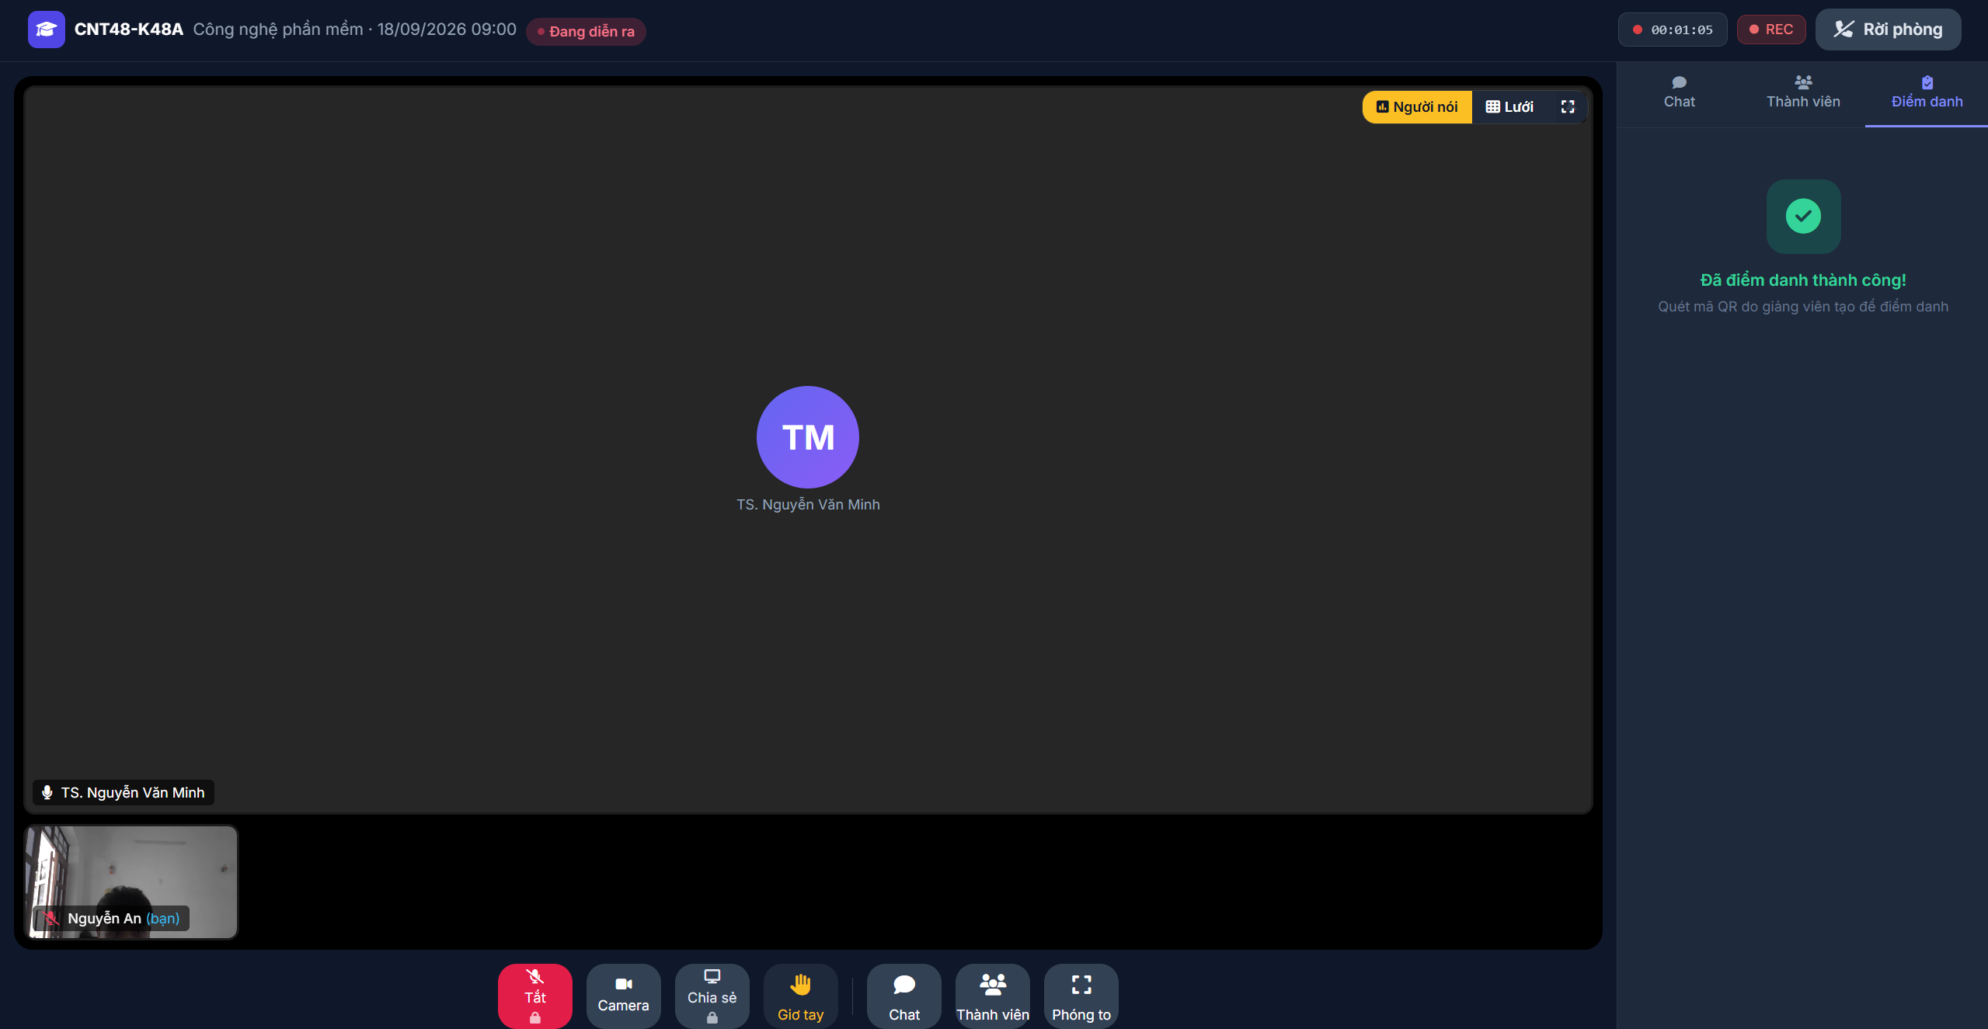 |  |  |  |  |  | 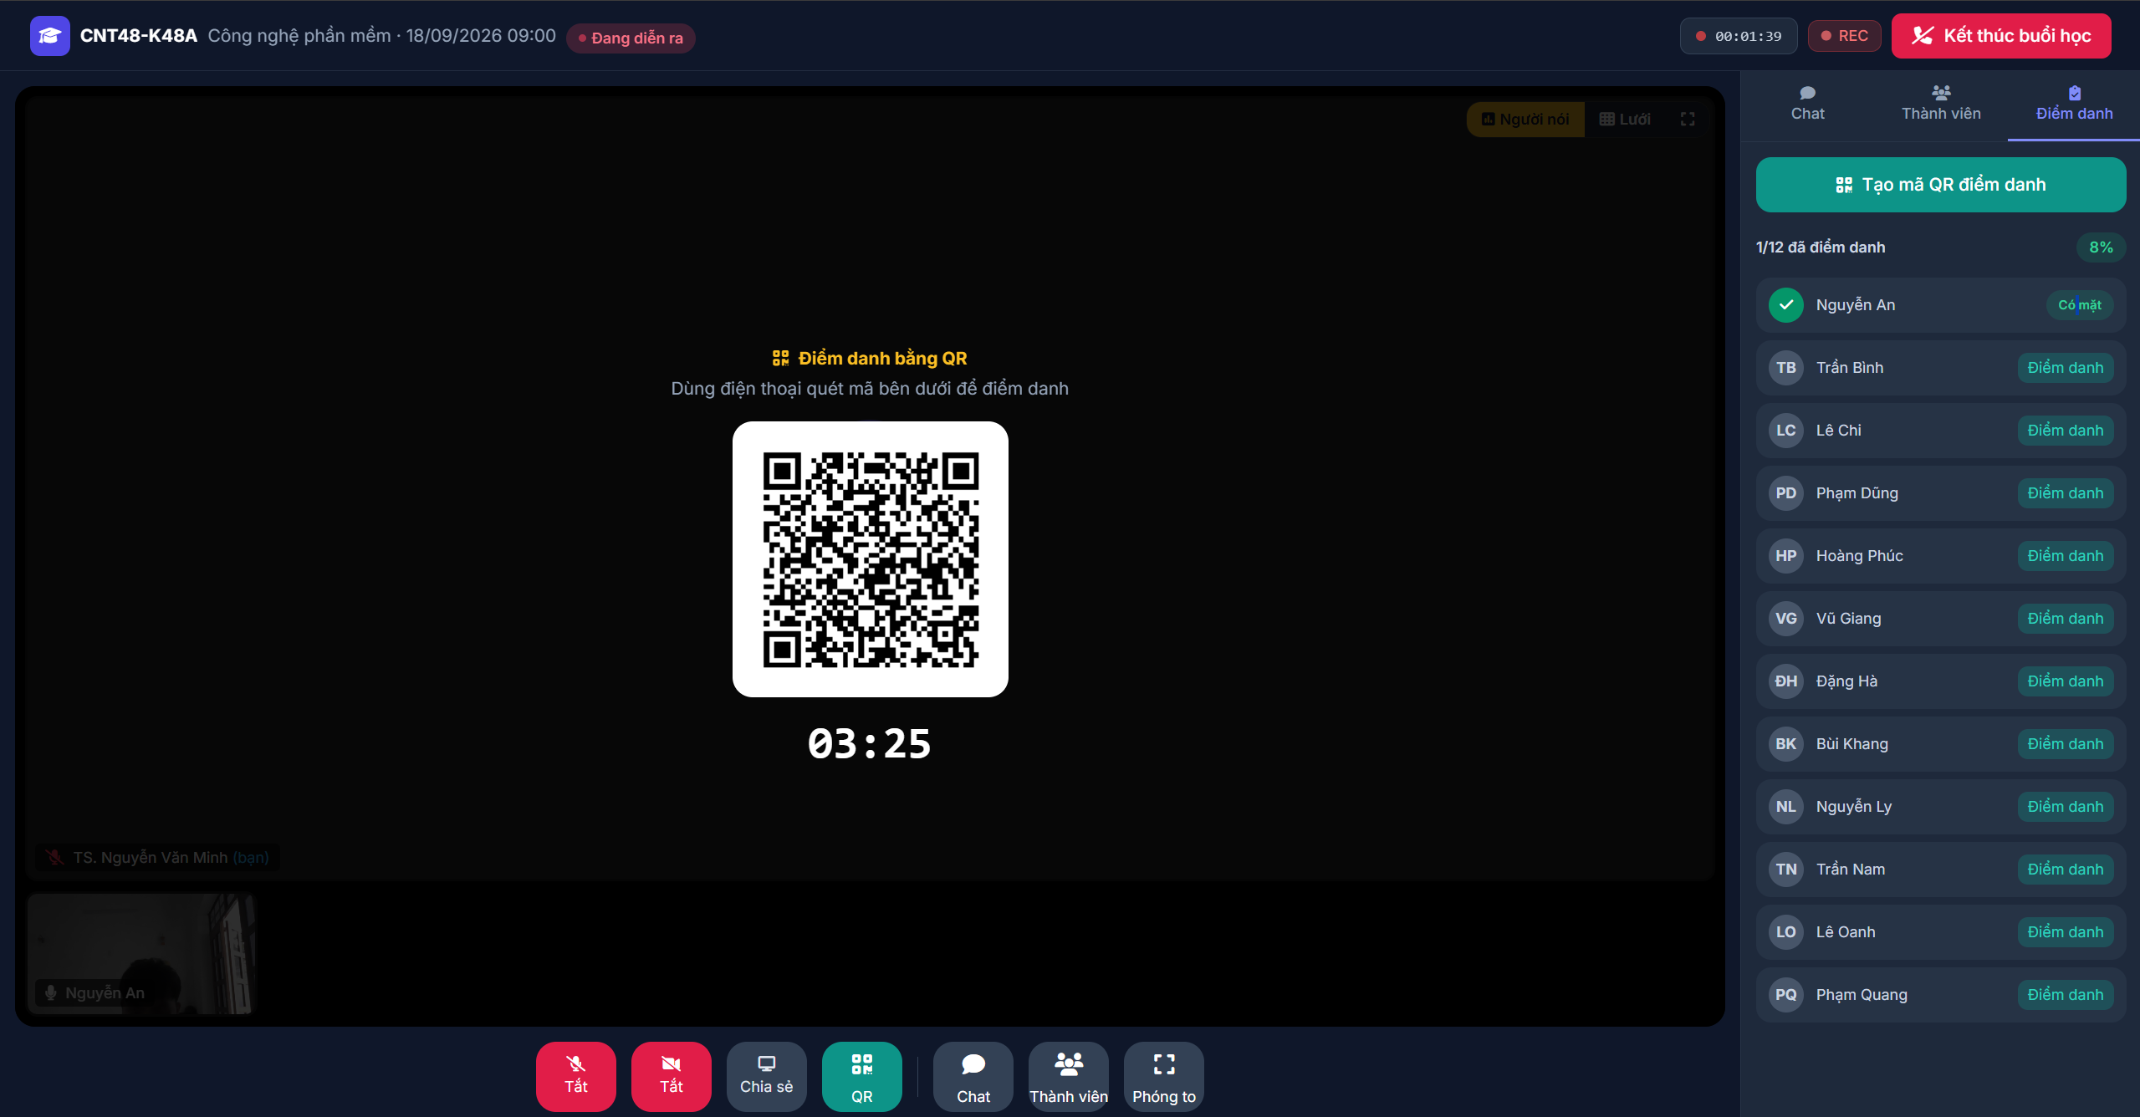
Test Case ID | Mô tả | Hành động | Điều kiện tiên quyết | Kết quả mong đợi | Kết quả thực tế | Kết quả |  |  | Kết quả |  |  | Chú thích
 |  |  |  |  |  | Vòng 1 |  |  | Vòng 2
 |  |  |  |  |  | Trạng thái | Ngày kiểm tra | Người kiểm tra | Trạng thái | Ngày kiểm tra | Người kiểm tra
GUI_SHOW Kiểm tra giao diện Thực hiện điểm danh
GUI-THDD01 | Kiểm tra màn hình quét QR (Góc độ Sinh viên) | Quét mã QR do Giảng viên tạo | Phiên điểm danh đang mở | Mở ra trang web/app hiển thị thông báo "Điểm danh thành công!", tên môn học và thời gian ghi nhận (VD: 15:07 17/09/2026). Có trạng thái "Kết nối bảo mật" góc trên phải. | Hiển thị đúng | Passed | 2026-08-26 | Cường | Passed | 2026-08-26 | Cường
GUI-THDD02 | Kiểm tra tab Điểm danh của Sinh viên (Trong phòng học) | Sinh viên mở tab "Điểm danh" ở sidebar | Sinh viên đã quét mã điểm danh thành công | Hiển thị icon dấu tick xanh lớn và dòng chữ "Đã điểm danh thành công! Quét mã QR do giảng viên tạo để điểm danh". | Hiển thị đúng | Passed | 2026-08-26 | Cường | Passed | 2026-08-26 | Cường
GUI-THDD03 | Kiểm tra tab Điểm danh của Giảng viên | Giảng viên mở tab "Điểm danh" ở sidebar | Đang mở phiên QR code | Hiển thị nút "Tạo mã QR...", thanh tiến độ (VD: 1/12 đã điểm danh, 8%). Bên dưới là danh sách lớp, sinh viên đã điểm danh có avatar tick xanh và trạng thái "Có mặt". Các SV khác có nút "Điểm danh". | Hiển thị đúng | Passed | 2026-08-26 | Cường | Passed | 2026-08-26 | Cường
FUNCTION_SHOW Kiểm tra chức năng Thiết lập và Quản lý điểm danh
FUNC-THDD01 | Sinh viên thực hiện điểm danh bằng QR hợp lệ | 1. Giảng viên mở mã QR 2. Sinh viên dùng thiết bị quét mã QR hợp lệ | Còn thời gian đếm ngược QR | Hệ thống thông báo "Điểm danh thành công" trên thiết bị quét. Ghi nhận thời gian điểm danh chính xác. | Điểm danh thành công | Passed | 2026-08-26 | Cường | Passed | 2026-08-26 | Cường
FUNC-THDD02 | Cập nhật trạng thái tự động trên giao diện Sinh viên | Sinh viên xem giao diện phòng học sau khi quét mã QR bằng điện thoại |  | Tab "Điểm danh" của sinh viên tự động cập nhật trạng thái "Đã điểm danh thành công" mà không cần tải lại trang. | Cập nhật tự động | Passed | 2026-08-26 | Cường | Passed | 2026-08-26 | Cường
FUNC-THDD03 | Cập nhật danh sách realtime trên giao diện Giảng viên | Giảng viên quan sát sidebar khi có sinh viên vừa quét mã xong |  | Thống kê số lượng tăng lên (VD từ 0/12 lên 1/12, % tăng). Dòng tên sinh viên đó (VD: Nguyễn An) tự động chuyển sang trạng thái "Có mặt" kèm tick xanh. | Cập nhật realtime chính xác | Passed | 2026-08-26 | Cường | Passed | 2026-08-26 | Cường
FUNC-THDD04 | Sinh viên quét mã QR khi không có trong danh sách lớp | 1. Dùng tài khoản sinh viên lớp khác 2. Quét mã QR điểm danh |  | Hệ thống chặn, thông báo lỗi: "Bạn không thuộc danh sách lớp học phần này" và không ghi nhận điểm danh. | Xử lý đúng logic | Passed | 2026-08-26 | Cường | Passed | 2026-08-26 | Cường
FUNC-THDD05 | Sinh viên quét mã QR khi đã điểm danh rồi | 1. Sinh viên đã điểm danh thành công 2. Tiếp tục quét lại mã QR đó |  | Hệ thống thông báo "Bạn đã điểm danh rồi" và không làm thay đổi hay tạo thêm dữ liệu mới. | Xử lý đúng logic | Passed | 2026-08-26 | Cường | Passed | 2026-08-26 | Cường
FUNC-THDD06 | Giảng viên điểm danh thủ công (Manual) | Giảng viên click vào nút "Điểm danh" bên cạnh tên của một sinh viên (chưa quét QR) trong danh sách sidebar |  | Trạng thái sinh viên đó chuyển sang "Có mặt". Số lượng và % trên thanh tiến độ tăng lên tương ứng. | Điểm danh thủ công thành công | Passed | 2026-08-26 | Cường | Passed | 2026-08-26 | Cường

TC_QLDiemDanh
Project Name | EduManage - Hệ thống quản lý thông tin sinh viên và điểm danh lớp học trực tuyến
Module Code | Quản lý & Điểm danh thủ công
 | Hoàn thành | Lỗi | Chưa kiểm tra | Bị chặn | Tổng số trường hợp thử nghiệm
Round 1 | 10 | 0 | 0 | 0 | 10
Round 2 | 10 | 0 | 0 | 0 | 10
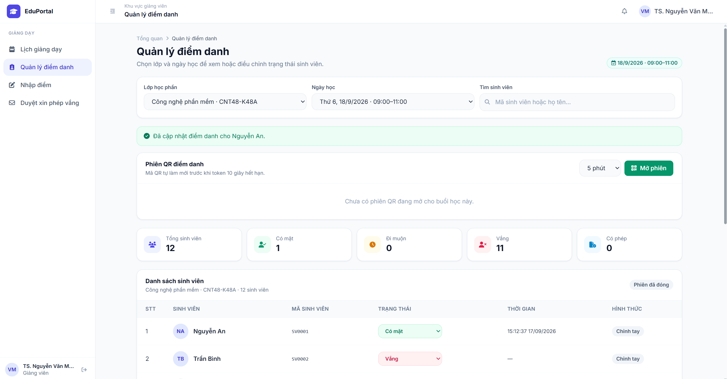
Test Case ID | Mô tả | Hành động | Điều kiện tiên quyết | Kết quả mong đợi | Kết quả thực tế | Kết quả |  |  | Kết quả |  |  | Chú thích
 |  |  |  |  |  | Vòng 1 |  |  | Vòng 2
 |  |  |  |  |  | Trạng thái | Ngày kiểm tra | Người kiểm tra | Trạng thái | Ngày kiểm tra | Người kiểm tra
GUI_SHOW Kiểm tra giao diện trang Quản lý điểm danh
GUI-QLDD01 | Kiểm tra khu vực bộ lọc tìm kiếm | Truy cập menu "Quản lý điểm danh" | Tài khoản Giảng viên | Hiển thị 3 trường bộ lọc: Dropdown "Lớp học phần", Dropdown "Ngày học", và ô tìm kiếm "Tìm sinh viên...". | Hiển thị đúng | Passed | 2026-08-28 | Cường | Passed | 2026-08-28 | Cường
GUI-QLDD02 | Kiểm tra khu vực "Phiên QR điểm danh" | Quan sát phần thiết lập QR |  | Hiển thị dropdown chọn thời gian (VD: 5 phút) và nút "Mở phiên" màu xanh. Có dòng ghi chú trạng thái phiên (VD: "Chưa có phiên QR đang mở..."). | Hiển thị đúng | Passed | 2026-08-28 | Cường | Passed | 2026-08-28 | Cường
GUI-QLDD03 | Kiểm tra các thẻ thống kê tổng hợp | Quan sát các thẻ số liệu | Đã chọn Lớp và Ngày học | Hiển thị 5 thẻ: Tổng sinh viên, Có mặt, Đi muộn, Vắng, Có phép kèm số lượng tương ứng. | Hiển thị đúng | Passed | 2026-08-28 | Cường | Passed | 2026-08-28 | Cường
GUI-QLDD04 | Kiểm tra bảng "Danh sách sinh viên" | Quan sát bảng dữ liệu |  | Hiển thị Badge trạng thái phiên (VD: "Phiên đã đóng"). Bảng gồm các cột: STT, SINH VIÊN, MÃ SINH VIÊN, TRẠNG THÁI (dropdown), THỜI GIAN, HÌNH THỨC. | Hiển thị đúng | Passed | 2026-08-28 | Cường | Passed | 2026-08-28 | Cường
FUNCTION_SHOW Kiểm tra chức năng Quản lý & Điểm danh thủ công
FUNC-QLDD01 | Lọc danh sách theo Lớp học phần và Ngày học | 1. Chọn Lớp học phần 2. Chọn Ngày học | Có dữ liệu lịch giảng dạy | Bảng dữ liệu và các thẻ thống kê cập nhật hiển thị chính xác danh sách sinh viên của lớp và buổi học tương ứng. | Lọc kết quả chính xác | Passed | 2026-08-28 | Cường | Passed | 2026-08-28 | Cường
FUNC-QLDD02 | Tìm kiếm sinh viên | Nhập mã SV hoặc tên vào ô "Tìm sinh viên" |  | Bảng dữ liệu tự động lọc ra sinh viên khớp với từ khóa trong lớp học đang chọn. | Tìm kiếm chính xác | Passed | 2026-08-28 | Cường | Passed | 2026-08-28 | Cường
FUNC-QLDD03 | Điểm danh thủ công (Cập nhật trạng thái) | Click vào dropdown Trạng thái của 1 SV (VD: đang "Vắng") -> Chọn "Có mặt" |  | Hiển thị thông báo (Toast) màu xanh: "Đã cập nhật điểm danh cho [Tên SV]". Cột Thời gian hiển thị giờ hiện tại. Cột Hình thức cập nhật thành "Chỉnh tay". | Cập nhật thành công | Passed | 2026-08-28 | Cường | Passed | 2026-08-28 | Cường
FUNC-QLDD04 | Kiểm tra đồng bộ thẻ thống kê | Quan sát các thẻ thống kê ngay sau khi đổi trạng thái 1 SV ở test case trên |  | Số lượng ở thẻ "Vắng" giảm đi 1, thẻ "Có mặt" tăng lên 1 ngay lập tức mà không cần tải lại trang. | Đồng bộ dữ liệu chính xác | Passed | 2026-08-28 | Cường | Passed | 2026-08-28 | Cường
FUNC-QLDD05 | Mở phiên điểm danh QR từ trang quản lý | 1. Chọn thời gian (VD: 5 phút) 2. Click nút "Mở phiên" | Chưa có phiên QR nào mở cho buổi này | Hệ thống tạo mã QR. Giao diện khu vực QR thay đổi để hiển thị mã và đồng hồ đếm ngược. Trạng thái trên bảng cập nhật thành "Phiên đang mở". | Mở phiên thành công | Passed | 2026-08-28 | Cường | Passed | 2026-08-28 | Cường
FUNC-QLDD06 | Chỉnh sửa trạng thái nhiều lần | Đổi trạng thái 1 SV liên tục: "Có mặt" -> "Đi muộn" -> "Có phép" |  | Hệ thống cho phép thay đổi, lưu lại trạng thái cuối cùng chính xác và liên tục hiển thị thông báo cập nhật thành công sau mỗi lần chọn. | Cập nhật thành công | Passed | 2026-08-28 | Cường | Passed | 2026-08-28 | Cường

TC_QLDiemSinhVien
Project Name | EduManage - Hệ thống quản lý thông tin sinh viên và điểm danh lớp học trực tuyến
Module Code | Quản lý điểm sinh viên
 | Hoàn thành | Lỗi | Chưa kiểm tra | Bị chặn | Tổng số trường hợp thử nghiệm
Round 1 | 10 | 0 | 0 | 0 | 10
Round 2 | 10 | 0 | 0 | 0 | 10
 | 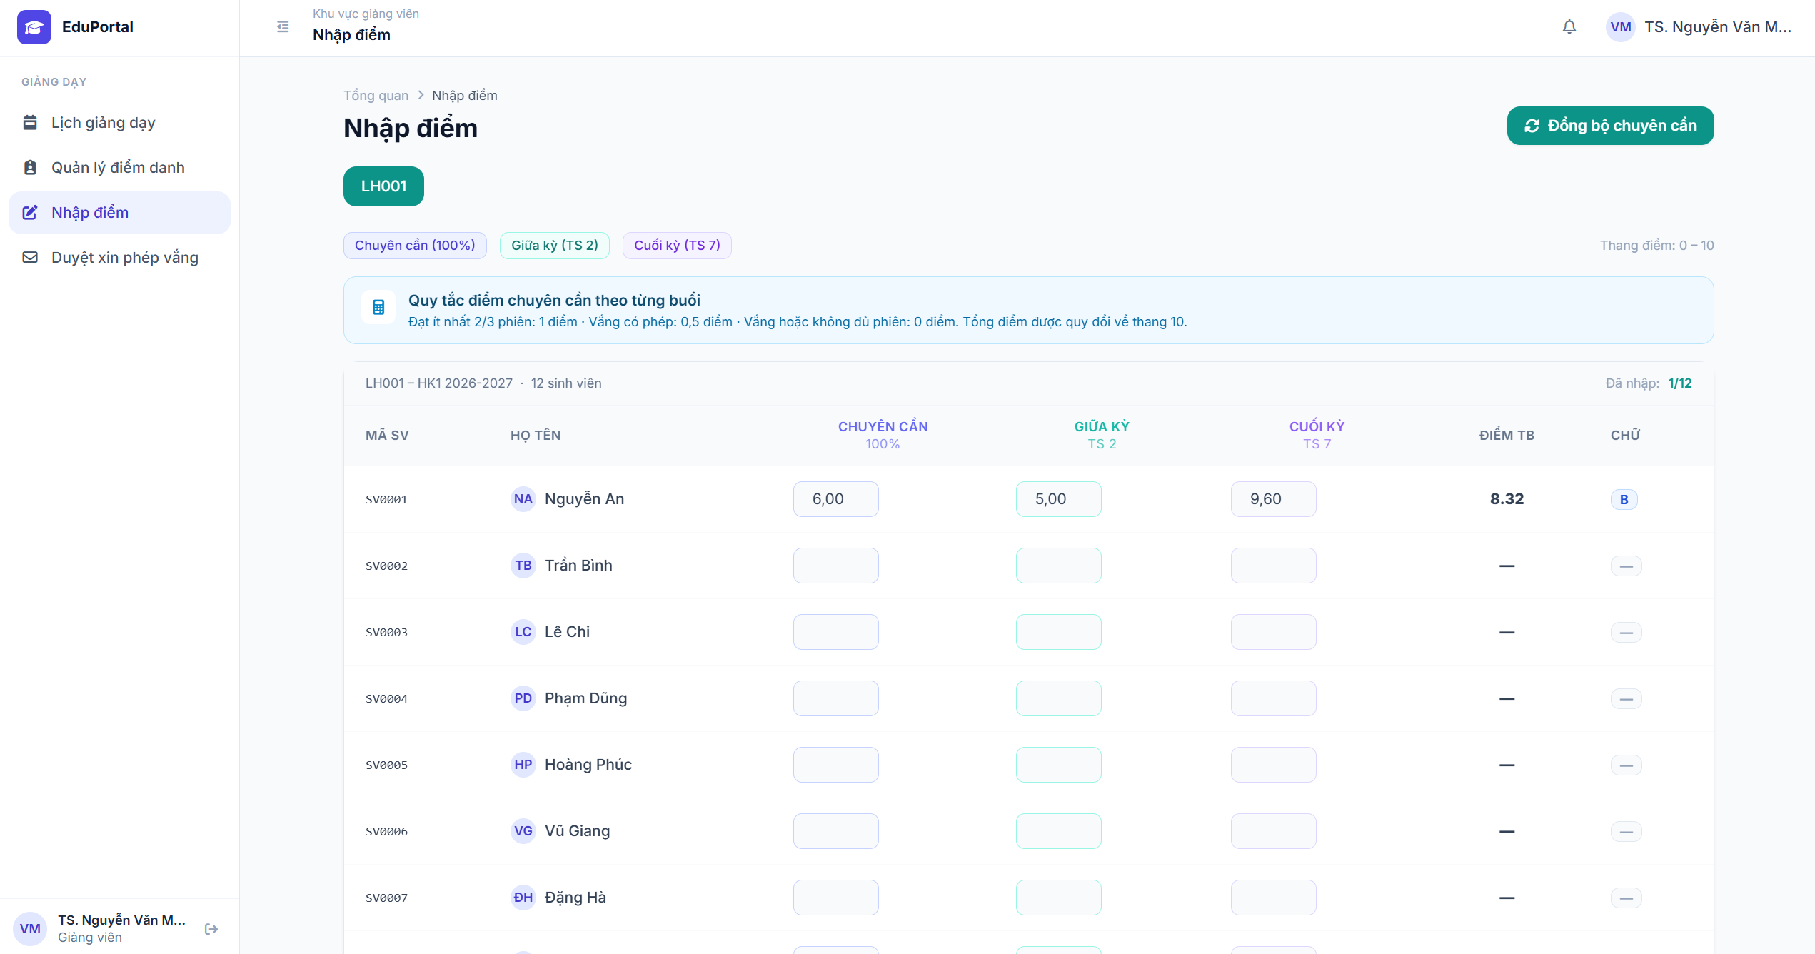
Test Case ID | Mô tả | Hành động | Điều kiện tiên quyết | Kết quả mong đợi | Kết quả thực tế | Kết quả |  |  | Kết quả |  |  | Chú thích
 |  |  |  |  |  | Vòng 1 |  |  | Vòng 2
 |  |  |  |  |  | Trạng thái | Ngày kiểm tra | Người kiểm tra | Trạng thái | Ngày kiểm tra | Người kiểm tra
GUI_SHOW Kiểm tra giao diện trang Nhập điểm
GUI-QLDSV01 | Kiểm tra hiển thị thanh công cụ và thông tin chung | Truy cập vào màn hình "Nhập điểm" của một lớp học phần (VD: LH001) | Tài khoản Giảng viên / Quản trị | Hiển thị nút "Đồng bộ chuyên cần" màu xanh, các badge cấu hình trọng số (Chuyên cần 10%, Giữa kỳ TS 2, Cuối kỳ TS 7) và ghi chú "Thang điểm: 0 - 10". | Hiển thị đúng | Passed | 2026-08-29 | Cường | Passed | 2026-08-29 | Cường
GUI-QLDSV02 | Kiểm tra banner hướng dẫn | Quan sát khu vực trên cùng của bảng điểm |  | Hiển thị box màu xanh nhạt ghi rõ "Quy tắc điểm chuyên cần theo từng buổi" cùng chi tiết cách tính điểm quy đổi. | Hiển thị đúng | Passed | 2026-08-29 | Cường | Passed | 2026-08-29 | Cường
GUI-QLDSV03 | Kiểm tra bảng nhập điểm | Quan sát cấu trúc bảng dữ liệu | Lớp có sinh viên đăng ký | Hiển thị thống kê tiến độ (VD: "Đã nhập: 1/12"). Bảng gồm các cột: MÃ SV, HỌ TÊN, 3 cột nhập điểm (Chuyên cần, Giữa kỳ, Cuối kỳ), cột ĐIỂM TB (chỉ đọc) và cột CHỮ (chỉ đọc). | Hiển thị đúng | Passed | 2026-08-29 | Cường | Passed | 2026-08-29 | Cường
FUNCTION_SHOW Kiểm tra chức năng Nhập điểm và Tính toán
FUNC-QLDSV01 | Nhập điểm hợp lệ | Nhập một số từ 0 đến 10 (hỗ trợ số thập phân, VD: 8.5) vào ô điểm Giữa kỳ |  | Hệ thống chấp nhận giá trị, tự động format lại (VD thành 8.50) và lưu dữ liệu. | Nhập điểm thành công | Passed | 2026-08-29 | Cường | Passed | 2026-08-29 | Cường
FUNC-QLDSV02 | Kiểm tra tính toán "Điểm TB" tự động | Nhập đầy đủ 3 cột điểm cho 1 sinh viên (VD: CC = 6, GK = 5, CK = 9.6) |  | Cột ĐIỂM TB tự động tính ra kết quả theo trọng số (10% CC + 20% GK + 70% CK = 8.32) mà không cần tải lại trang. | Tính toán chính xác | Passed | 2026-08-29 | Cường | Passed | 2026-08-29 | Cường
FUNC-QLDSV03 | Kiểm tra quy đổi "Điểm CHỮ" tự động | Quan sát cột CHỮ sau khi Điểm TB được tính toán ra kết quả |  | Hệ thống tự động ánh xạ Điểm TB sang hệ chữ tương ứng (VD: 8.32 quy đổi thành chữ "B") hiển thị bên cạnh Điểm TB. | Quy đổi chính xác | Passed | 2026-08-29 | Cường | Passed | 2026-08-29 | Cường
FUNC-QLDSV04 | Nhập điểm ngoài phạm vi cho phép | Nhập số âm (VD: -1) hoặc số lớn hơn 10 (VD: 11) vào ô điểm |  | Hệ thống chặn thao tác nhập, báo lỗi "Điểm phải nằm trong khoảng từ 0 đến 10" (hoặc tự động reset về giá trị hợp lệ/trống). | Báo lỗi tương ứng | Passed | 2026-08-29 | Cường | Passed | 2026-08-29 | Cường
FUNC-QLDSV05 | Nhập ký tự không hợp lệ vào ô điểm | Cố gắng nhập chữ cái (a, b, c) hoặc ký tự đặc biệt vào ô điểm |  | Ô text field không nhận ký tự chữ, chỉ cho phép nhập số và dấu chấm thập phân. | Báo lỗi tương ứng | Passed | 2026-08-29 | Cường | Passed | 2026-08-29 | Cường
FUNC-QLDSV06 | Chức năng "Đồng bộ chuyên cần" | Click vào nút "Đồng bộ chuyên cần" | Hệ thống đã có dữ liệu điểm danh của lớp này | Toàn bộ ô điểm ở cột "Chuyên cần" được tự động điền giá trị dựa trên hệ thống điểm danh. Điểm TB và Điểm Chữ tự động cập nhật theo. | Đồng bộ thành công | Passed | 2026-08-29 | Cường | Passed | 2026-08-29 | Cường
FUNC-QLDSV07 | Cập nhật thống kê tiến độ nhập điểm | Nhập hoàn tất ít nhất 1 đầu điểm cho một sinh viên mới |  | Cụm text thống kê góc trên bên phải (VD: "Đã nhập: 0/12") lập tức tăng lên (thành "Đã nhập: 1/12"). | Cập nhật chính xác | Passed | 2026-08-29 | Cường | Passed | 2026-08-29 | Cường

TC_XemDiem
Project Name | EduManage - Hệ thống quản lý thông tin sinh viên và điểm danh lớp học trực tuyến
Module Code | Xem điểm
 | Hoàn thành | Lỗi | Chưa kiểm tra | Bị chặn | Tổng số trường hợp thử nghiệm
Round 1 | 9 | 1 | 0 | 0 | 10
Round 2 | 9 | 1 | 0 | 0 | 10
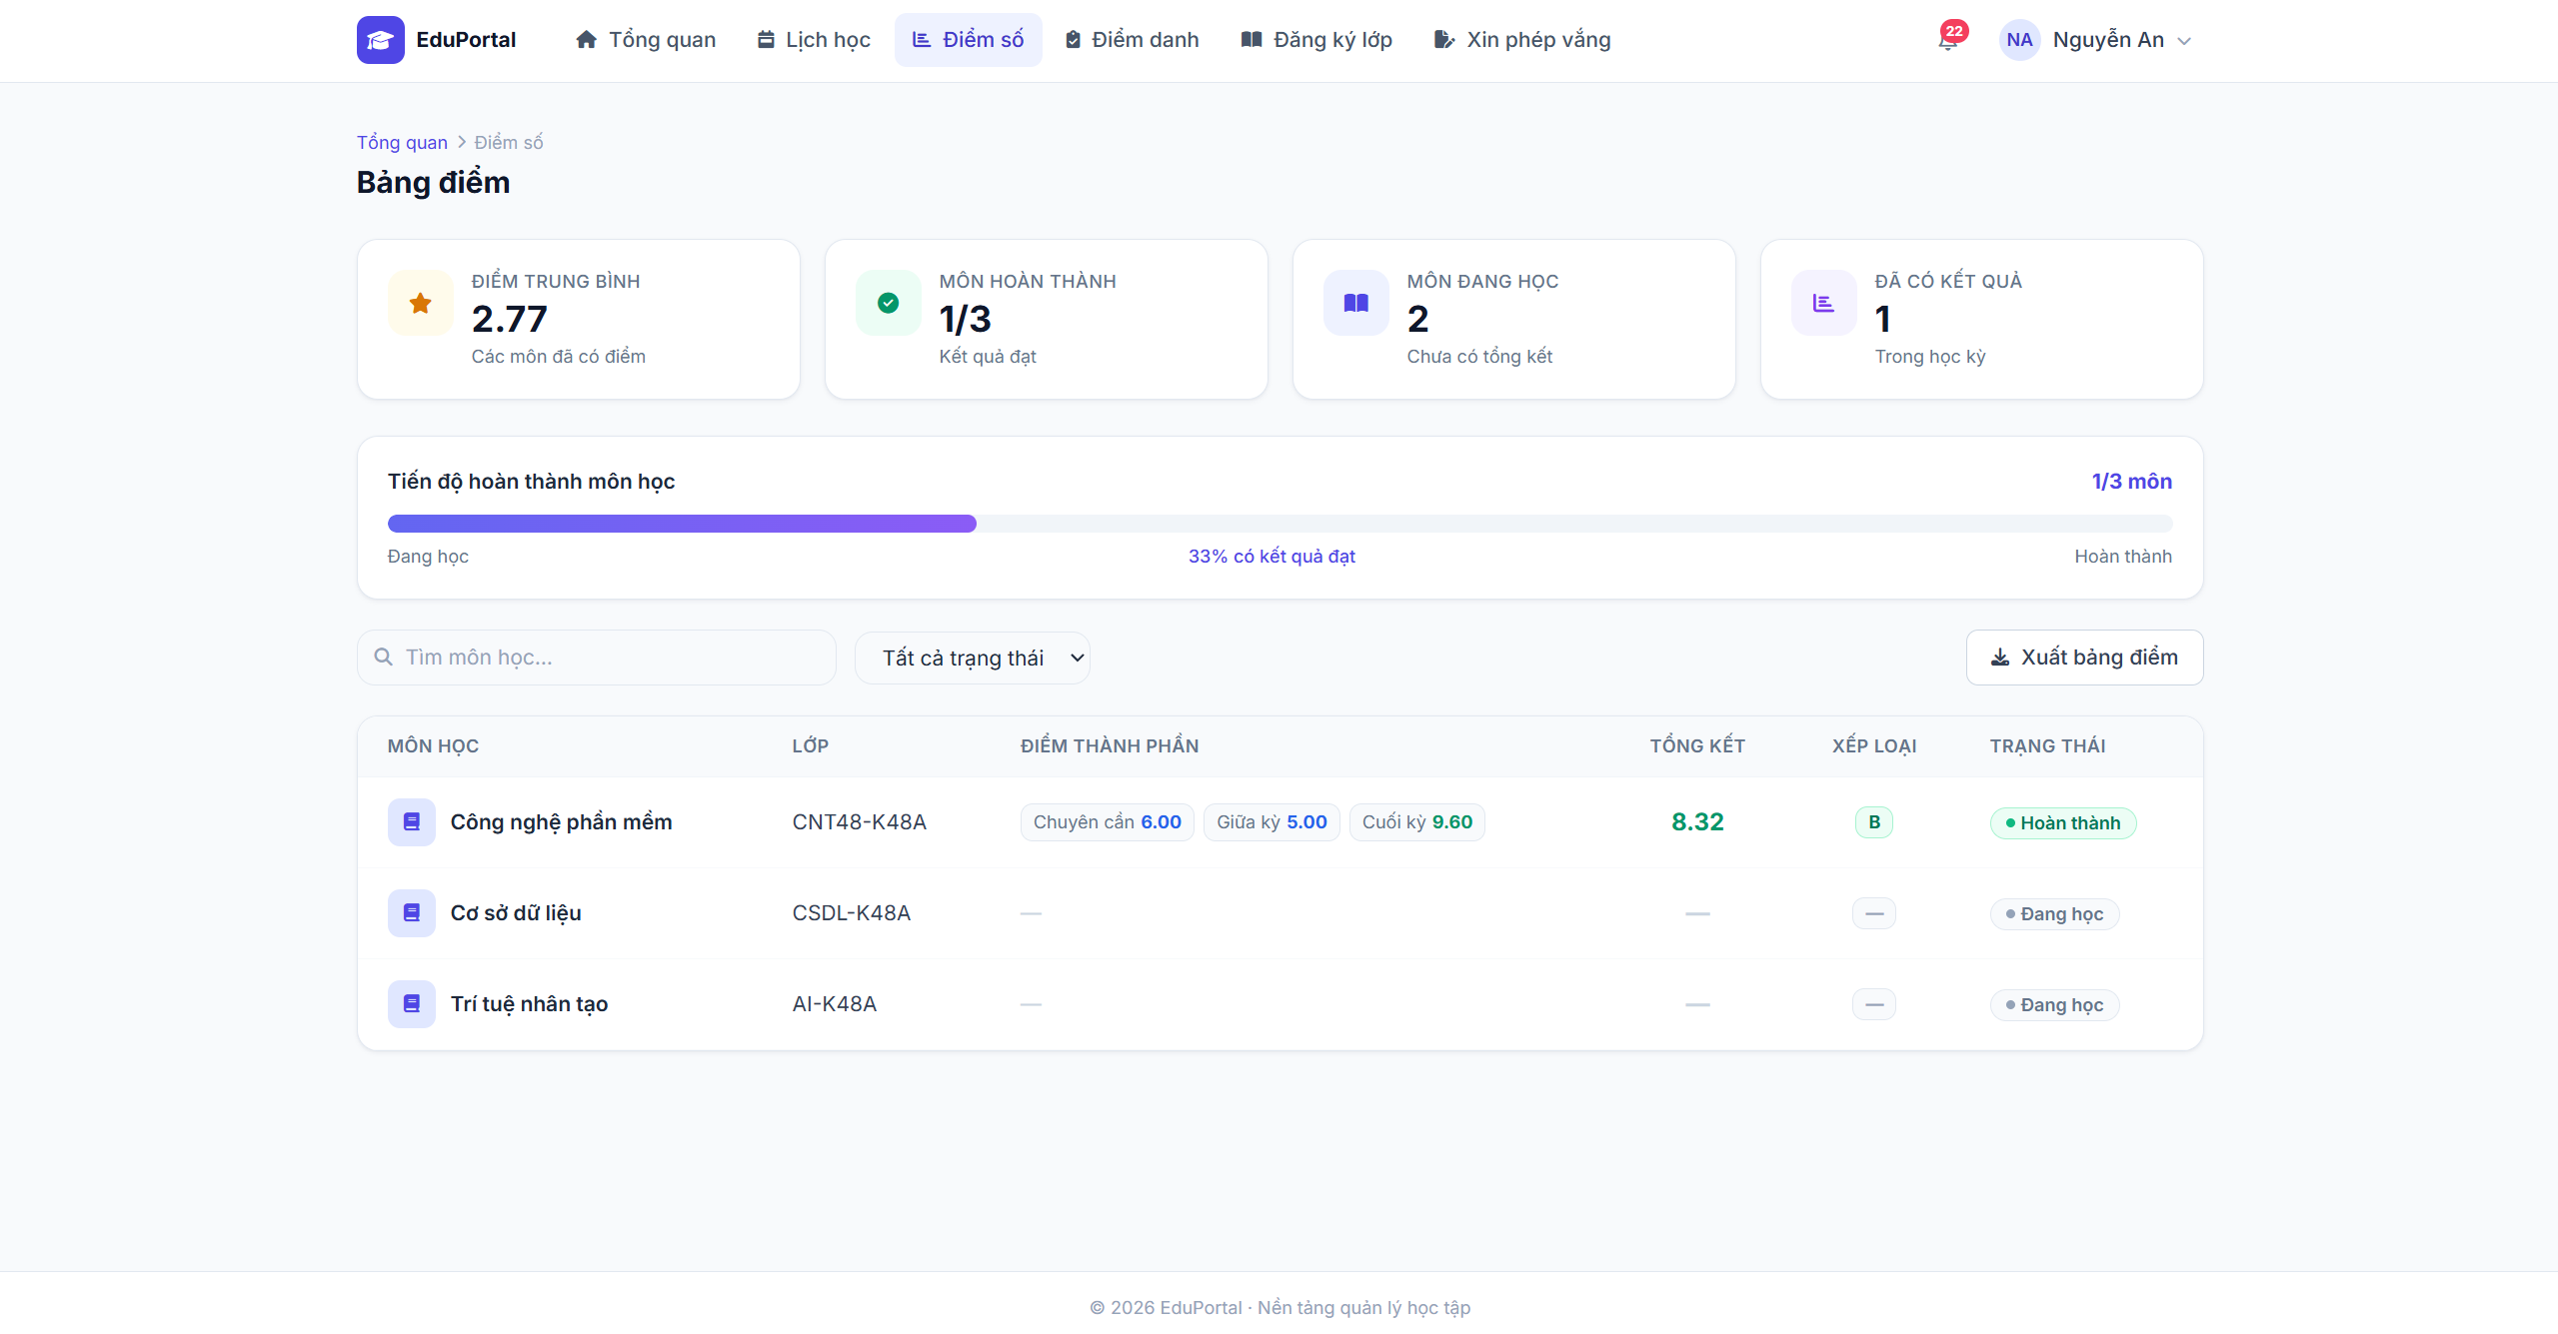
Test Case ID | Mô tả | Hành động | Điều kiện tiên quyết | Kết quả mong đợi | Kết quả thực tế | Kết quả |  |  | Kết quả |  |  | Chú thích
 |  |  |  |  |  | Vòng 1 |  |  | Vòng 2
 |  |  |  |  |  | Trạng thái | Ngày kiểm tra | Người kiểm tra | Trạng thái | Ngày kiểm tra | Người kiểm tra
GUI_SHOW Kiểm tra giao diện trang Bảng điểm
GUI-XD01 | Kiểm tra các thẻ thống kê tổng quan | Truy cập menu "Điểm số" | Tài khoản Sinh viên | Hiển thị 4 thẻ: ĐIỂM TRUNG BÌNH, MÔN HOÀN THÀNH, MÔN ĐANG HỌC, ĐÃ CÓ KẾT QUẢ với số liệu tương ứng. | Hiển thị đúng | Passed | 2026-08-30 | Cường | Passed | 2026-08-30 | Cường
GUI-XD02 | Kiểm tra thanh Tiến độ hoàn thành môn học | Quan sát khu vực Tiến độ hoàn thành |  | Hiển thị thanh progress bar (thanh màu tím) kèm theo phân số môn học (VD: 1/3 môn) và tỷ lệ phần trăm (VD: 33% có kết quả đạt). | Hiển thị đúng | Passed | 2026-08-30 | Cường | Passed | 2026-08-30 | Cường
GUI-XD03 | Kiểm tra thanh công cụ tìm kiếm, lọc và xuất file | Quan sát khu vực phía trên bảng điểm |  | Hiển thị ô tìm kiếm "Tìm môn học...", dropdown bộ lọc "Tất cả trạng thái", và nút "Xuất bảng điểm". | Hiển thị đúng | Passed | 2026-08-30 | Cường | Passed | 2026-08-30 | Cường
GUI-XD04 | Kiểm tra bảng dữ liệu Bảng điểm | Quan sát cấu trúc bảng điểm | Sinh viên có đăng ký lớp học phần | Hiển thị các cột: MÔN HỌC, LỚP, ĐIỂM THÀNH PHẦN (gồm các badge điểm CC, GK, CK), TỔNG KẾT, XẾP LOẠI, TRẠNG THÁI. Các môn chưa có điểm hiển thị dấu gạch ngang ( - ). | Hiển thị đúng | Passed | 2026-08-30 | Cường | Passed | 2026-08-30 | Cường
FUNCTION_SHOW Kiểm tra chức năng Nhập điểm và Tính toán
FUNC-XD01 | Tìm kiếm môn học | 1. Nhập tên môn học (VD: Công nghệ phần mềm) 2. Nhấn Enter (hoặc đợi debounce) |  | Bảng dữ liệu tự động lọc và chỉ hiển thị kết quả của môn học khớp với từ khóa. | Lọc kết quả chính xác | Passed | 2026-08-30 | Cường | Passed | 2026-08-30 | Cường
FUNC-XD02 | Lọc môn học theo trạng thái | Click dropdown trạng thái và chọn "Đang học" (hoặc "Hoàn thành") |  | Bảng dữ liệu chỉ hiển thị các môn học có trạng thái tương ứng với bộ lọc. | Lọc kết quả chính xác | Passed | 2026-08-30 | Cường | Passed | 2026-08-30 | Cường
FUNC-XD03 | Chức năng Xuất bảng điểm | Click nút "Xuất bảng điểm" |  | Trình duyệt tải xuống một file (Excel hoặc PDF) chứa toàn bộ bảng điểm cá nhân của sinh viên với định dạng chuẩn. | Xuất file không thành công | Failed | 2026-08-30 | Cường | Failed | 2026-08-30 | Cường
FUNC-XD04 | Kiểm tra tính đồng bộ dữ liệu điểm | So sánh điểm trên giao diện sinh viên với điểm giảng viên đã nhập (VD: môn Công nghệ phần mềm) | Giảng viên đã nhập và công bố điểm | Điểm thành phần (6.00, 5.00, 9.60), Tổng kết (8.32) và Xếp loại (B) hiển thị khớp hoàn toàn 100% với dữ liệu hệ thống. | Hiển thị chính xác | Passed | 2026-08-30 | Cường | Passed | 2026-08-30 | Cường
FUNC-XD05 | Kiểm tra logic tính Tiến độ hoàn thành | Giả lập tình huống giảng viên vừa nhập thêm điểm tổng kết đạt cho 1 môn nữa (VD: Cơ sở dữ liệu) | Môn học mới cập nhật trạng thái "Hoàn thành" | Thanh tiến độ tự động cập nhật phân số (VD: lên 2/3 môn) và tỷ lệ % (VD: lên 66%). Thẻ "Môn hoàn thành" và "Môn đang học" cập nhật số liệu. | Logic xử lý chính xác | Passed | 2026-08-30 | Cường | Passed | 2026-08-30 | Cường

